FICHA CTO CAÑO TIGRE
PRTSEN 2025-2031
PRT-ESTADO-NNN
PRT-MERIDA-1
ESTADO | MUNICIPIO | DIRECCION |  | SITUACION ACTUAL DEL PROYECTO | FASE DEL PROYECTO | TIPO DE INSTALACIÓN | NOMBRE DE LA INSTALACIÓN | NIVEL DE TENSIÓN | UNIDAD DE MEDIDA ( MVA, MW, km) | CAPACIDAD KM o MVAR
MERIDA | LIBERTADOR | DESDE LA SUBESTACIÓN VIGÍA I HASTA LA PLANTA DON LUIS ZAMBRANO |  | CON INGENIERIA DE DETALLE | POR EJECUTAR | CIRCUITO | CIRCUITO CAÑO TIGRE | 13.8 | KM | 14 KM
NOMBRE DEL PROYECTO |  |  |  | FOTOGRAFIA
CONSERVACION Y MEJORAMIENTO CIRCUITO I CAÑO TIGRE 13.8 KV. S/E VIGIA I MUNICIPIO ALBERTO ADRIANI MERIDA ESTADO MERIDA |  |  |  | 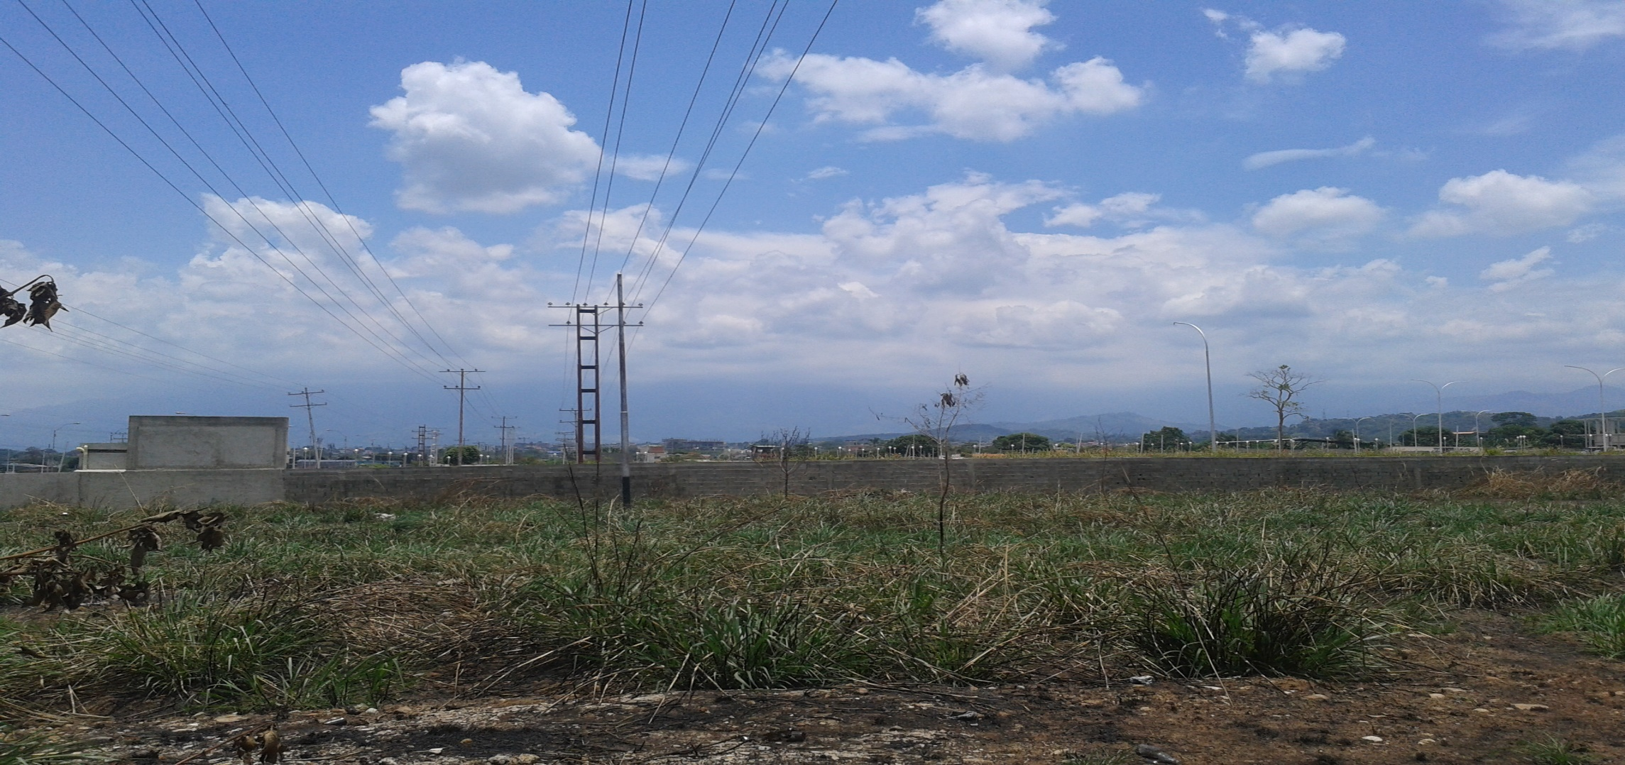
DESCRIPCION DEL PROYECTO
CONSERVACION Y MEJ.. CTO 1 CAÑO TIGRE 13.8 kV, S/E VIGIA I CON EL OBJETO DE MEJORAR LOS NIVELES DE TENSIÓN Y DE GARANTIZAR UNA MAYOR CONFIABILIDAD EN EL SISTEMA DE DISTRIBUCIÓN.
ALCANCE DEL PROYECTO
CAMBIO DE CONDUCTOR Y APOYOS DEL CTO. 1. CAÑO TIGRE EN 13,8 KV S/E VIGÍA I, REQUIERE LA ADECUACIÓN Y REUBICACIÓN DEL CIRCUITO SUSTITUYENDO LOS POSTES DE MEDIA TENSIÓN CON SU HERRAJE Y CAMBIANDO EL CONDUCTOR A ARVIDAL N° 4/0 EN APROXIMADAMENTE 28 KILOMETROS. ESTE CIRCUITO PRESENTA FALLAS RECURRENTES Y ES DE DIFICIL ACCESO.
IMPACTO PARA EL SEN
CON LA EJECUCIÓN DE ESTOS TRABAJOS SE GARANTIZARA A LOS DIFERENTES SECTORES UN SERVICIO ELÉCTRICO MÁS EFICIENTE Y CONFIABLE. Y ASÍ OPTIMIZAR Y MEJORAR EL SISTEMA ELÉCTRICO EN EL MUNICIPIO ALBERTO ADRIANI
NÙMERO DE FAMILIAS BENEFICIADAS

PERIODO DE EJECUCIÓN | LAPSO DE EJECUCION (EN MESES) | INICIO | FIN
 | 7 | 2027-05-15 | 2027-12-15
MONTO DE INVERSION ($) | 535,000.00 | FUENTE DE FINANCIAMIENTO |  | 2025 | 2026 | 2027 | 2028 | 2029 | 2030 | 2031
 |  |  |  |  |  | X
OBSERVACIONES

FICHA PATIO DE MUCUJUN
PRTSEN 2025-2031
PRT-ESTADO-NNN
PRT-MERIDA-2
ESTADO | MUNICIPIO | DIRECCION |  | SITUACION ACTUAL DEL PROYECTO | FASE DEL PROYECTO | TIPO DE INSTALACIÓN | NOMBRE DE LA INSTALACIÓN | NIVEL DE TENSIÓN | UNIDAD DE MEDIDA ( MVA, MW, km) | CAPACIDAD KM o MVAR
MERIDA | LIBERTADOR | PATIO DE DISTRIBUCIÓN MUCUJUN Y SECTOR LA HECHICERA |  | INGENIERIA CONCEPTUAL | POR EJECUTAR | CIRCUITO | S/E MERIDA II | 13.8 | KM | 7,7 KM
NOMBRE DEL PROYECTO |  |  |  | FOTOGRAFIA
ADECUACION DE CIRCUITOS PATIO DE DISTRIBUCION MUCUJUN Y REUBICACION DE CIRCUITOS D-705 Y D-805 S/E MERIDA I |  |  |  | 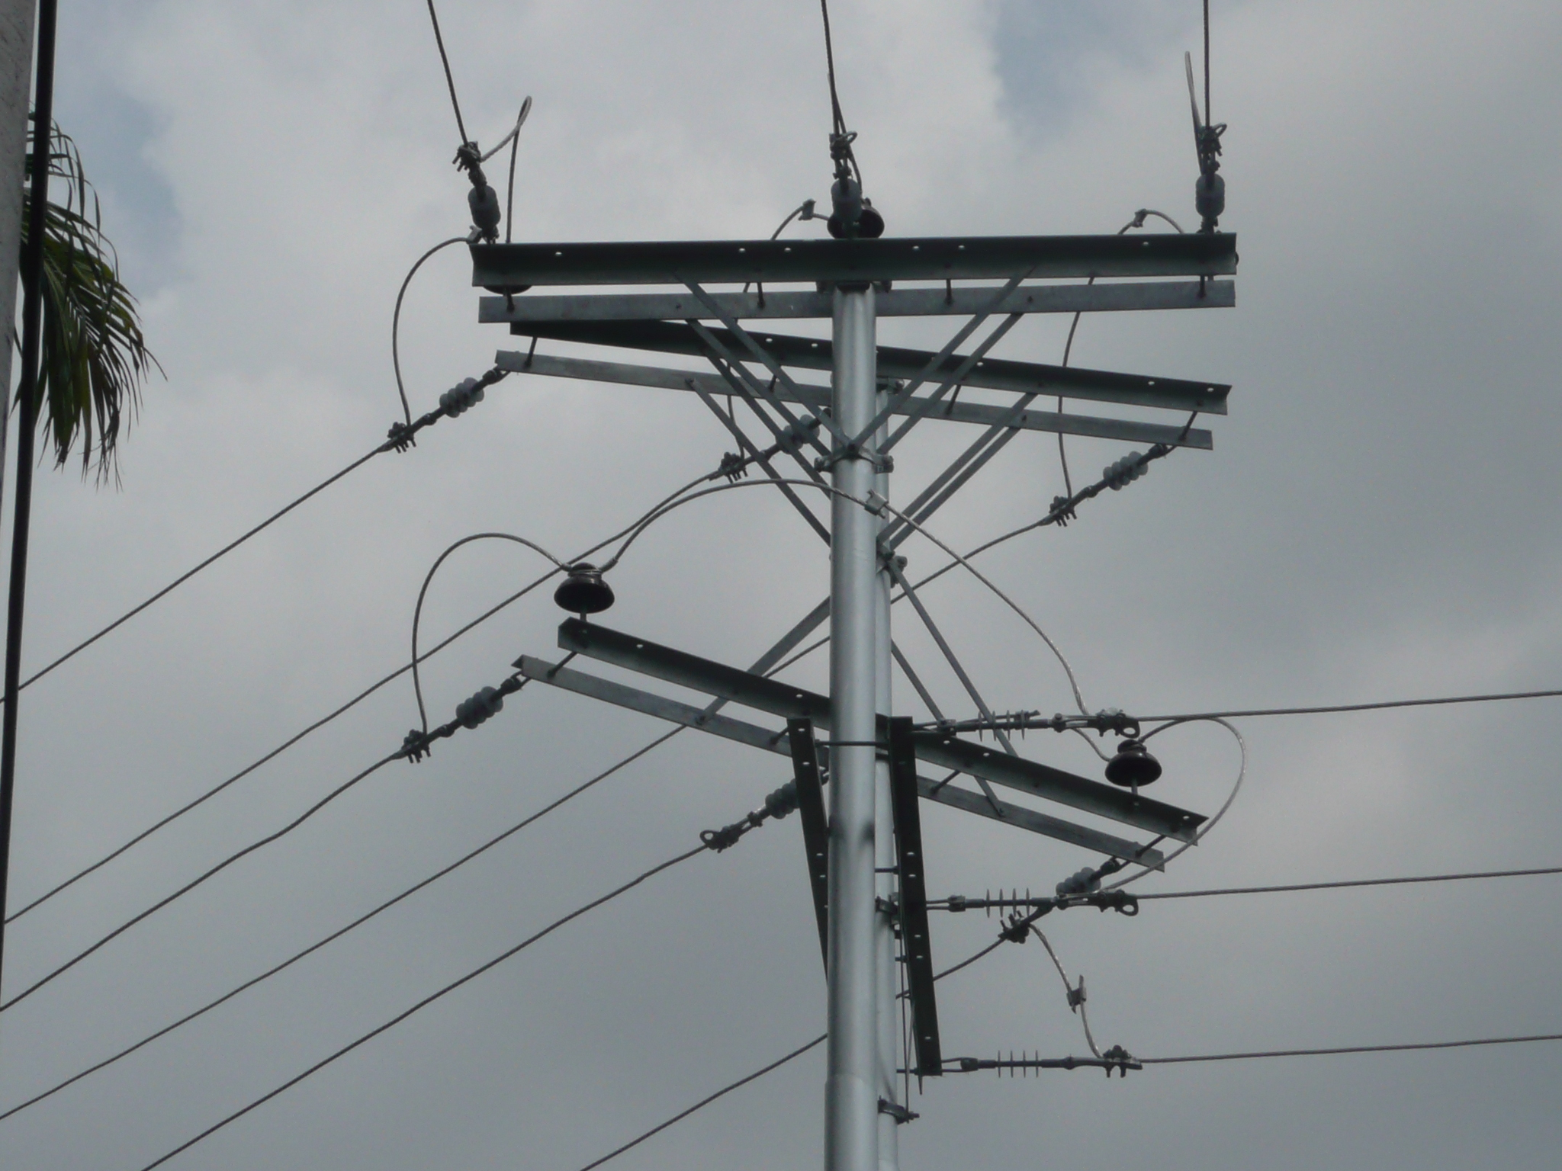
DESCRIPCION DEL PROYECTO
LA REUBICACIÓN Y REDISTRIBUCIÓN DE LOS CIRCUITOS 7 Y 8 (D-308) QUE SALEN DE LA SUBESTACIÓN MÉRIDA II Y ADEMÁS DESMANTELAR EL PÓRTICO DE DISTRIBUCIÓN “MUCUJÚN” Y CONSTRUIR LOS TRAMOS DE LOS CIRCUITOS QUE LLEGAN A ESTA INSTALACIÓN DE MANERA INDEPENDIENTE.
ALCANCE DEL PROYECTO
EL PROYECTO CONSISTE EN LA REUBICACIÓN Y REDISTRIBUCIÓN DE LOS CIRCUITOS 7 Y 8 (D-308) QUE SALEN DE LA SUBESTACIÓN MÉRIDA II, ES DECIR CONSTRUIR UN TRAMO DE LÍNEA DE DOS TERNAS EN 13.8 KV DE APROXIMADAMENTE 1.880 KILÓMETROS. DESMANTELAR EL PÓRTICO DE DISTRIBUCIÓN “MUCUJÚN” Y CONSTRUIR LOS TRAMOS DE LOS CIRCUITOS QUE LLEGAN A ESTA INSTALACIÓN DE MANERA INDEPENDIENTE, ES DECIR, QUE PARTAN DESDE LA SUB ESTACIÓN MÉRIDA II HASTA LOS SECTORES QUE ALIMENTARAN DEL SERVICIO ELÉCTRICO
IMPACTO PARA EL SEN
CON LA EJECUCIÓN DE ESTOS TRABAJOS SE GARANTIZARA A LOS DIFERENTES SECTORES UN SERVICIO ELÉCTRICO MÁS EFICIENTE Y CONFIABLE. ESTO TAMBIÉN PERMITIRÁ REALIZAR LA TRANSFERENCIA DE CARGAS ENTRE LAS DIFERENTES SUBESTACIONES, EN CASO DE LA OCURRENCIA DE FALLAS O LA EJECUCIÓN DE LABORES DE MANTENIMIENTO.
NÙMERO DE FAMILIAS BENEFICIADAS

PERIODO DE EJECUCIÓN | LAPSO DE EJECUCION (EN MESES) | INICIO | FIN
 | 4 | 2028-05-15 | 2028-09-15
MONTO DE INVERSION ($) | 425,000.00 | FUENTE DE FINANCIAMIENTO |  | 2025 | 2026 | 2027 | 2028 | 2029 | 2030 | 2031
 |  |  |  |  |  |  | X
OBSERVACIONES

FICHA REDIS MERIDAIII
PRTSEN 2025-2031
PRT-ESTADO-NNN
PRT-MERIDA-3
ESTADO | MUNICIPIO | DIRECCION |  | SITUACION ACTUAL DEL PROYECTO | FASE DEL PROYECTO | TIPO DE INSTALACIÓN | NOMBRE DE LA INSTALACIÓN | NIVEL DE TENSIÓN | UNIDAD DE MEDIDA ( MVA, MW, km) | CAPACIDAD KM o MVAR
MERIDA | LIBERTADOR | DESDE LA SUBESTACIÓN MÉRIDA III HACIA LA HECHICERA Y EL CENTRO |  | CON INGENIERIA DE DETALLE | POR EJECUTAR | CIRCUITO | CIRCUITOS D305, D505, D506 | 13.8 | KM | 6,6 KM
NOMBRE DEL PROYECTO |  |  |  | FOTOGRAFIA
REDISTRIBUCIÓN DE SALIDAS CIRCUITOS 3, 5 Y 6, S/E MÉRIDA III A 13,8 KV
DESCRIPCION DEL PROYECTO
REDISTRIBUIR LAS SALIDAS DE LOS CIRCUITOS. 3, 5 Y 6 DE LA S/E MÉRIDA III EN 13,8 KV E INTERCONECTARLAS A LA SS-EE MÉRIDA II. CONSTRUÍR Y CAMBIAR TRAMOS DE CONDUCTORES EN ARVIDAL 4/0, Y PUNTOS DE SECCIONAMIENTO.
ALCANCE DEL PROYECTO
EL PROYECTO CONSISTE EN LA REDISTRIBUCIÓN DE LOS CIRCUITO Nº 3, 5, 6 EN 13,8 KV DE LA S/E MÉRIDA III, INCLUYE LA CONSTRUCCIÓN DE TRAMOS DE LÍNEA CON CONDUCTOR ARVIDAL Nº 4/0 TRES FASES CON SU POSTEADURA Y HERRAJES, PARA REALIZAR INTERCONEXIONES CON LOS CIRCUITOS DE LAS SS-EE MÉRIDA I Y MÉRIDA II, A OBJETO DE REPARTIR LA CARGA Y ALIVIAR Y FLEXIBILIZAR EL SISTEMA ELÉCTRICO EN LA CIUDAD DE MÉRIDA.
IMPACTO PARA EL SEN
CON LA EJECUCIÓN DE ESTOS TRABAJOS SE GARANTIZARA A LOS DIFERENTES SECTORES UN SERVICIO ELÉCTRICO MÁS EFICIENTE Y CONFIABLE. ESTO TAMBIÉN PERMITIRÁ REALIZAR LA TRANSFERENCIA DE CARGAS ENTRE LAS DIFERENTES SUBESTACIONES, EN CASO DE LA OCURRENCIA DE FALLAS O LA EJECUCIÓN DE LABORES DE MANTENIMIENTO.
NÙMERO DE FAMILIAS BENEFICIADAS

PERIODO DE EJECUCIÓN | LAPSO DE EJECUCION (EN MESES) | INICIO | FIN
 | 4 | 2027-05-15 | 2027-09-15
MONTO DE INVERSION ($) | 215,000.00 | FUENTE DE FINANCIAMIENTO |  | 2025 | 2026 | 2027 | 2028 | 2029 | 2030 | 2031
 |  |  |  |  |  | X
OBSERVACIONES

FICHA REDIS VIGIA I
PRTSEN 2025-2031
PRT-ESTADO-NNN
PRT-MERIDA-4
ESTADO | MUNICIPIO | DIRECCION |  | SITUACION ACTUAL DEL PROYECTO | FASE DEL PROYECTO | TIPO DE INSTALACIÓN | NOMBRE DE LA INSTALACIÓN | NIVEL DE TENSIÓN | UNIDAD DE MEDIDA ( MVA, MW, km) | CAPACIDAD KM o MVAR
MERIDA | ALBERTO ADRIANI | SUBESTACIÓN VIGÍA I |  | CON INGENIERIA DE DETALLE | POR EJECUTAR | CIRCUITO | S/E VIGIA I | 13.8 | KM | 0,75 KM
NOMBRE DEL PROYECTO |  |  |  | FOTOGRAFIA
REDISTRIBUCION DE CARGAS CIRCUITOS SUB ESTACION EL VIGIA I CIRCUITOS 9, 10, 11 MUNICIPIO ALBERTO ADRIANI ESTADO MERIDA |  |  |  | 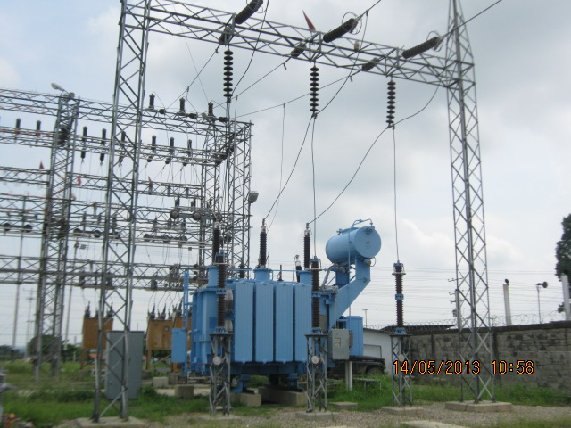
DESCRIPCION DEL PROYECTO
COLOCACIÓN DE UNA TERNA CON CONDUCTOR ARVIDAL. Nº 4/0 APROXIMADAMENTE DE 200 MT., DESDE UNA ESTRUCTURA HASTA LA ESTRUCTURA TRIPLE DENTRO DE LA SUB ESTACIÓN, CONSTRUIR EN BANCADA SUBTERRÁNEO CON CONDUCTOR DE POTENCIA 15 KV. 500 MCM HASTA EL PÓRTICO ACONDICIONADO DE LA SUB ESTACIÓN
ALCANCE DEL PROYECTO
PERMITIRÁ RESOLVER LOS PROBLEMAS DE SOBRECARGA Y A SU VEZ LA REDISTRIBUCIÓN DE LOS CIRCUITOS DE 13,8 KV. SUB ESTACIÓN EL VIGÍA.
IMPACTO PARA EL SEN
CON LA EJECUCIÓN DE ESTOS TRABAJOS SE GARANTIZARA A LOS DIFERENTES SECTORES UN SERVICIO ELÉCTRICO MÁS EFICIENTE Y CONFIABLE Y ASÍ OPTIMIZAR Y MEJORAR EL SISTEMA ELÉCTRICO EN EL MUNICIPIO ALBERTO ADRIANI
NÙMERO DE FAMILIAS BENEFICIADAS

PERIODO DE EJECUCIÓN | LAPSO DE EJECUCION (EN MESES) | INICIO | FIN
 | 2 | 2026-06-15 | 2026-08-15
MONTO DE INVERSION ($) | 79,000.00 | FUENTE DE FINANCIAMIENTO |  | 2025 | 2026 | 2027 | 2028 | 2029 | 2030 | 2031
 |  |  |  |  | X
OBSERVACIONES

FICHA MEJ. CTO 4 SE CZ
PRTSEN 2025-2031
PRT-ESTADO-NNN
PRT-MERIDA-5
ESTADO | MUNICIPIO | DIRECCION |  | SITUACION ACTUAL DEL PROYECTO | FASE DEL PROYECTO | TIPO DE INSTALACIÓN | NOMBRE DE LA INSTALACIÓN | NIVEL DE TENSIÓN | UNIDAD DE MEDIDA ( MVA, MW, km) | CAPACIDAD KM o MVAR
MERIDA | ANDRÉS BELLO | LA AZULITA |  | CON INGENIERIA DE DETALLE | POR EJECUTAR | CIRCUITO | S/E AZULITA | 13.8 | KM | 2,5 KM
NOMBRE DEL PROYECTO |  |  |  | FOTOGRAFIA
MEJORAMIENTO DEL CIRCUITO LA AZULITA D-405 EN 13,8 KV PERTENECIENTE A LA S/E CAÑO ZANCUDO |  |  |  | 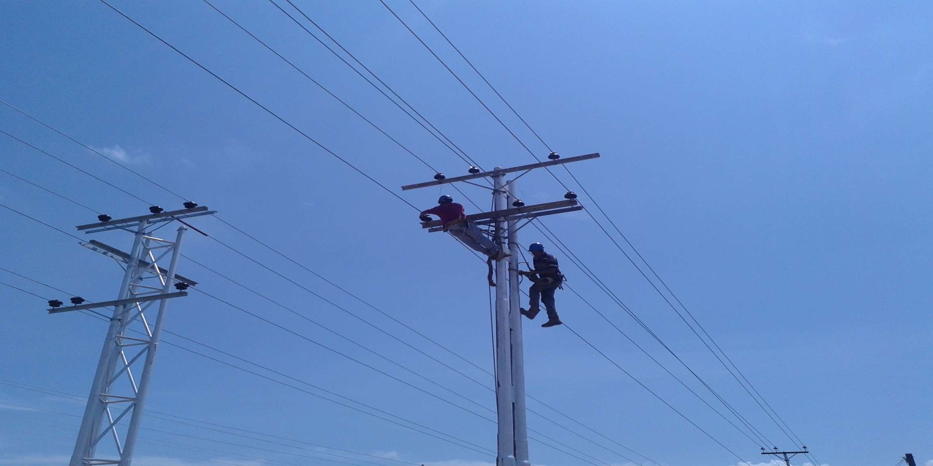
DESCRIPCION DEL PROYECTO
INTALACIÓN DE BANCO DE RERGULADORES TRIFASICOS EN 13,8 KV EN CTO, D-405 LA AZULITA DE S/E CAÑO ZANCUDO. PARA MEJORAR LOS NIVELES DE TENSIÓN EN EL MCPIO.
ALCANCE DEL PROYECTO
INSTALACIÓN DE UN BANCO DE REGULADORES TRIFÁSICOS EN EL CIRCUITO D-405 "LA AZULITA" (13.8 KV), QUE PARTE DE LA SUBESTACIÓN CAÑO ZANCUDO. ESTA INSTALACIÓN INCLUYE LA OBRA CIVIL, CONEXIONES ELÉCTRICAS Y SISTEMAS DE CONTROL NECESARIOS PARA SU FUNCIONAMIENTO.
IMPACTO PARA EL SEN
COMPENSAR LA CARGA REACTIVA EN EL ESTADO MERIDA CON EL FIN DE MEJORAR EL FACTOR DE POTENCIA, MEJORAR EL PERFIL DE VOLTAJE Y LA REDUCCION DE PERDIDAS EN EL ESTADO.
NÙMERO DE FAMILIAS BENEFICIADAS

PERIODO DE EJECUCIÓN | LAPSO DE EJECUCION (EN MESES) | INICIO | FIN
 | 3 | 2027-06-03 | 2027-07-30
MONTO DE INVERSION ($) | 100,425.00 | FUENTE DE FINANCIAMIENTO |  | 2025 | 2026 | 2027 | 2028 | 2029 | 2030 | 2031
 |  |  |  |  |  | X
OBSERVACIONES

FICHA CONST LINEA AVS URD Y AND
PRTSEN 2025-2031
PRT-ESTADO-NNN
PRT-MERIDA-6
ESTADO | MUNICIPIO | DIRECCION |  | SITUACION ACTUAL DEL PROYECTO | FASE DEL PROYECTO | TIPO DE INSTALACIÓN | NOMBRE DE LA INSTALACIÓN | NIVEL DE TENSIÓN | UNIDAD DE MEDIDA ( MVA, MW, km) | CAPACIDAD KM o MVAR
MERIDA | LIBERTADOR | AVENIDA URDANETA |  | CON INGENIERIA DE DETALLE | POR EJECUTAR | CIRCUITO | AV. URDANETA | 13.8 | KM | 0,5 KM
NOMBRE DEL PROYECTO |  |  |  | FOTOGRAFIA
CONSTRUCCIÓN DE LÍNEA DE MEDIA TENSIÓN 13.8 KV ENTRE AV. ANDRÉS BELLO Y AV. URDANETA, MUNICIPIO LIBERTADOR DEL ESTADO MÉRIDA |  |  |  | 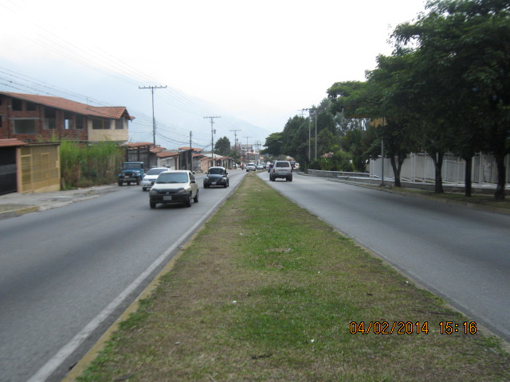
DESCRIPCION DEL PROYECTO
CONSTRUCCIÓN DE LÍNEA DE MEDIA TENSIÓN 13.8 KV ENTRE AV. ANDRÉS BELLO Y AV. URDANETA, MUNICIPIO LIBERTADOR DEL ESTADO MÉRIDA, ESTO TAMBIÉN PERMITIRÁ REALIZAR LA TRANSFERENCIA DE CARGAS ENTRE LAS DIFERENTES SUBESTACIONES, EN CASO DE LA OCURRENCIA DE FALLAS O LA EJECUCIÓN DE LABORES DE MANTENIMIENTO.
ALCANCE DEL PROYECTO
• CAMBIO DE UN TRAMO DE SUBTERRANEO A AEREO • INSTALACIÓN DE APOYOS (POSTES Y ESTRUCTURAS) DE DIFERENTES LONGITUDES. • INSTALACIÓN DE CRUCETAS CON SUS RESPECTIVOS HERRAJES. • INSTALACIÓN DE PROTECCIONES (CORTACORRIENTES, COPAS TERMINALES, PARARRAYOS, PUESTAS A TIERRA). • TENDIDO Y TENSADO DE CONDUCTOR ARVIDAL CALIBRE NO. 4/0. • PINTURA Y ACABADOS.
IMPACTO PARA EL SEN
CON LA EJECUCIÓN DE ESTOS TRABAJOS SE GARANTIZARA A LOS DIFERENTES SECTORES UN SERVICIO ELÉCTRICO MÁS EFICIENTE Y CONFIABLE. ESTO TAMBIÉN PERMITIRÁ REALIZAR LA TRANSFERENCIA DE CARGAS ENTRE LAS DIFERENTES SUBESTACIONES, EN CASO DE LA OCURRENCIA DE FALLAS O LA EJECUCIÓN DE LABORES DE MANTENIMIENTO.
NÙMERO DE FAMILIAS BENEFICIADAS

PERIODO DE EJECUCIÓN | LAPSO DE EJECUCION (EN MESES) | INICIO | FIN
 | 1 | 2026-06-15 | 2026-07-15
MONTO DE INVERSION ($) | 58,000.00 | FUENTE DE FINANCIAMIENTO |  | 2025 | 2026 | 2027 | 2028 | 2029 | 2030 | 2031
 |  |  |  |  | X
OBSERVACIONES

FICHA ALIM SE LA AZULITA
PRTSEN 2025-2031
PRT-ESTADO-NNN
PRT-MERIDA-7
ESTADO | MUNICIPIO | DIRECCION |  | SITUACION ACTUAL DEL PROYECTO | FASE DEL PROYECTO | TIPO DE INSTALACIÓN | NOMBRE DE LA INSTALACIÓN | NIVEL DE TENSIÓN | UNIDAD DE MEDIDA ( MVA, MW, km) | CAPACIDAD KM o MVAR
MERIDA | OBISPO RAMOS DE LORA Y ANDRÉS BELLO | SUBESTACIÓN CAÑO ZANCUDO |  | CON INGENIERIA DE DETALLE | POR EJECUTAR | CIRCUITO | S/E CAÑO ZANCUDO | 34,5 Y 13,8 | KM | 23,10 KM
NOMBRE DEL PROYECTO |  |  |  | FOTOGRAFIA
CONSTRUCCION DE ALIMENTADOR EN 34.5 KV PARA LA S/E LA AZULITA Y CTO N°1 EN 13.8 KV |  |  |  | 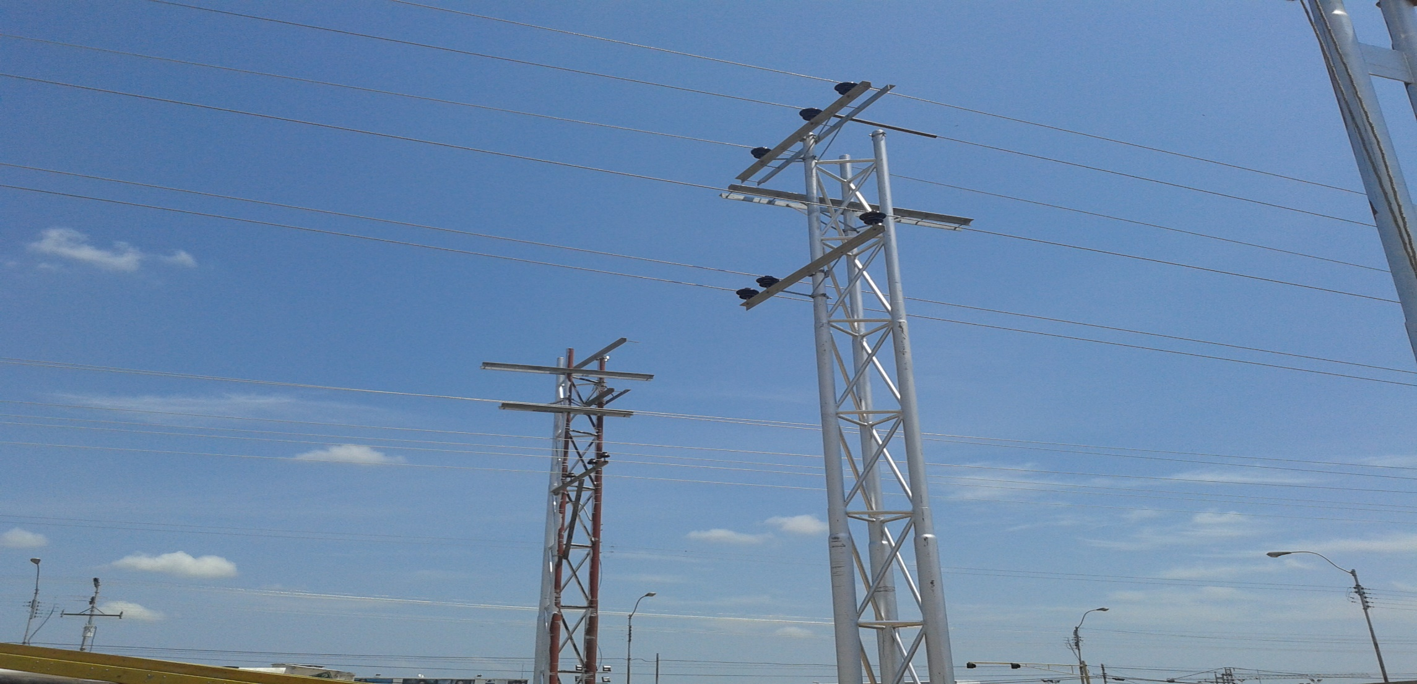
DESCRIPCION DEL PROYECTO
LA OBRA CONSISTE EN LA CONSTRUCCIÓN DEL ALIMENTADOR DE 34,5 KV PARA LA SUBESTACIÓN DE 34.5/13.8 KV DE DOCE/DIECISÉIS 12/16 MVA, PARA ASÍ PODER SUPLIR LA DEMANDA DE LA POBLACIÓN DE LA AZULITA,
ALCANCE DEL PROYECTO
IMPLICA COLOCACIÓN DE LA POSTEADURA, HERRAJES Y EL CONDUCTOR AÉREO ARVIDAL Nº 4/0 Y EQUIPOS CORTACORRIENTES Y SECCIONADORES MEJORAR LA CALIDAD DE SERVICIO EN EL MUNICIPIO ANDRÉS BELLO
IMPACTO PARA EL SEN
CON LA EJECUCIÓN DE ESTOS TRABAJOS SE GARANTIZARA A LOS DIFERENTES SECTORES UN SERVICIO ELÉCTRICO MÁS EFICIENTE Y CONFIABLE Y ASÍ OPTIMIZAR Y MEJORAR EL SISTEMA ELÉCTRICO EN EL MUNICIPIO ANDRÉS BELLO
NÙMERO DE FAMILIAS BENEFICIADAS

PERIODO DE EJECUCIÓN | LAPSO DE EJECUCION (EN MESES) | INICIO | FIN
 | 5 | 2029-05-15 | 2029-10-15
MONTO DE INVERSION ($) | 771,400.00 | FUENTE DE FINANCIAMIENTO |  | 2025 | 2026 | 2027 | 2028 | 2029 | 2030 | 2031
 |  |  |  |  |  |  |  | X
OBSERVACIONES

FICHA CONST CTOS SE LA AZULITA
PRTSEN 2025-2031
PRT-ESTADO-NNN
PRT-MERIDA-8
ESTADO | MUNICIPIO | DIRECCION |  | SITUACION ACTUAL DEL PROYECTO | FASE DEL PROYECTO | TIPO DE INSTALACIÓN | NOMBRE DE LA INSTALACIÓN | NIVEL DE TENSIÓN | UNIDAD DE MEDIDA ( MVA, MW, km) | CAPACIDAD KM o MVAR
MERIDA | ANDRÉS BELLO | SUBESTACIÓN LA AZULITA |  | CON INGENIERIA DE DETALLE | POR EJECUTAR | CIRCUITO | S/E AZULITA | 13.8 | KM | 2,5 KM
NOMBRE DEL PROYECTO |  |  |  | FOTOGRAFIA
CONTRUCCIÓN DE CIRCUITOS 1,2,3 Y 4 S/E LA AZULITA EN 13,8 KV (MUNICIPIO ANDRES BELLO)
DESCRIPCION DEL PROYECTO
CONSISTE EN LA CONTRUCCIÓN DE CUATRO CIRCUITOS S/E LA AZULITA EN 13,8 KV (MUNICIPIO ANDRES BELLO)
ALCANCE DEL PROYECTO
LA OBRA CONSISTE EN LA CONSTRUCCIÓN DE CUATRO SALIDAS EN 13,8 KV PARA LA SUBESTACIÓN DE 34.5/13.8 KV DE DOCE/DIECISÉIS 12/16 MVA, PARA ASÍ PODER SUPLIR LA DEMANDA DE LA POBLACIÓN DE LA AZULITA, IMPLICA COLOCACIÓN DE LA POSTEADURA, HERRAJES Y EL CONDUCTOR AÉREO ARVIDAL Nº 4/0 Y EQUIPOS CORTACORRIENTES Y SECCIONADORES MEJORAR LA CALIDAD DE SERVICIO EN EL MUNICIPIO ANDRÉS BELLO
IMPACTO PARA EL SEN
CON LA EJECUCIÓN DE ESTOS TRABAJOS SE GARANTIZARA A LOS DIFERENTES SECTORES UN SERVICIO ELÉCTRICO MÁS EFICIENTE Y CONFIABLE Y ASÍ OPTIMIZAR Y MEJORAR EL SISTEMA ELÉCTRICO EN EL MUNICIPIO ANDRÉS BELLO
NÙMERO DE FAMILIAS BENEFICIADAS

PERIODO DE EJECUCIÓN | LAPSO DE EJECUCION (EN MESES) | INICIO | FIN
 | 3 | 2029-06-15 | 2029-09-15
MONTO DE INVERSION ($) | 118,000.00 | FUENTE DE FINANCIAMIENTO |  | 2025 | 2026 | 2027 | 2028 | 2029 | 2030 | 2031
 |  |  |  |  |  |  |  | X
OBSERVACIONES

FICHA CONST SAL SE PARQUE CHAMA
PRTSEN 2025-2031
PRT-ESTADO-NNN
PRT-MERIDA-9
ESTADO | MUNICIPIO | DIRECCION |  | SITUACION ACTUAL DEL PROYECTO | FASE DEL PROYECTO | TIPO DE INSTALACIÓN | NOMBRE DE LA INSTALACIÓN | NIVEL DE TENSIÓN | UNIDAD DE MEDIDA ( MVA, MW, km) | CAPACIDAD KM o MVAR
MERIDA | ALBERTO ADRIANI | SUBESTACIÓN PARQUE CHAMA |  | CON INGENIERIA DE DETALLE | POR EJECUTAR | CIRCUITO | PARQUE CHAMA | 13.8 | KM | 2,55 KM
NOMBRE DEL PROYECTO |  |  |  | FOTOGRAFIA
CONSTRUCCION DE SALIDAS EN 13.8 KV DE LA S/E PARQUE CHAMA , MUNICIPIO ALBERTO ADRIANI DEL ESTADO BOLIVARIANO DE MÉRIDA
DESCRIPCION DEL PROYECTO
CONSISTE EN LA CONTRUCCIÓN DE CUATRO CIRCUITOS S/E PARQUE CHAMA EN 13,8 KV EN EL MUNICIPIO ALBERTO ADRIANI
ALCANCE DEL PROYECTO
LA OBRA CONSISTE EN LA CONSTRUCCIÓN DE CUATRO SALIDAS EN 13,8 KV PARA LA SUBESTACIÓN DE 34.5/13.8 KV DE DOCE/DIECISÉIS 12/16 MVA, PARA ASÍ PODER SUPLIR LA DEMANDA DE LA POBLACIÓN DE LA AZULITA, IMPLICA COLOCACIÓN DE LA POSTEADURA, HERRAJES Y EL CONDUCTOR AÉREO ARVIDAL Nº 4/0 Y EQUIPOS CORTACORRIENTES Y SECCIONADORES MEJORAR LA CALIDAD DE SERVICIO EN EL MUNICIPIO ALBERTO ADRIANI
IMPACTO PARA EL SEN
CON LA EJECUCIÓN DE ESTOS TRABAJOS SE GARANTIZARA A LOS DIFERENTES SECTORES UN SERVICIO ELÉCTRICO MÁS EFICIENTE Y CONFIABLE Y ASÍ OPTIMIZAR Y MEJORAR EL SISTEMA ELÉCTRICO EN EL MUNICIPIO ALBERTO ADRIANI
NÙMERO DE FAMILIAS BENEFICIADAS

PERIODO DE EJECUCIÓN | LAPSO DE EJECUCION (EN MESES) | INICIO | FIN
 | 3 | 2030-06-15 | 2030-09-15
MONTO DE INVERSION ($) | 100,000.00 | FUENTE DE FINANCIAMIENTO |  | 2025 | 2026 | 2027 | 2028 | 2029 | 2030 | 2031
 |  |  |  |  |  |  |  |  | X
OBSERVACIONES

FICHA BCO DE CONDE
PRTSEN 2025-2031
PRT-ESTADO-NNN
PRT-MERIDA-10
ESTADO | MUNICIPIO | DIRECCION |  | SITUACION ACTUAL DEL PROYECTO | FASE DEL PROYECTO | TIPO DE INSTALACIÓN | NOMBRE DE LA INSTALACIÓN | NIVEL DE TENSIÓN | UNIDAD DE MEDIDA ( MVA, MW, km) | CAPACIDAD KM o MVAR
MERIDA | VARIOS | CANAGUA, EL MOLINO, GUARAQUE, RIO NEGRO, CENTRO, SAN PABLO, BAILADORES, SAN FELIPE/MESA BOLIVAR, LA BLANCA, LOS NARANJOS, CENTRO, LA PALMITA, HOSPITAL, ZONA INDUSTRIAL, LOS POZONES, GUAYABONES, SANTO DOMINGO, MUCUCRUBA , APARTADEROS,ARAPUEY , BATEY,BOBURE,QUEBRADON I, LA CONQUISTA, TORONDOY,CAJAS SECA , CAPUY,TUCANIZON,TUCANIZON,EL PINO, Y LA CHICA. LOS CUALES QUE SE ENCUENTRAN FUERA DE SERVICIO. TABAY, CENTENARIO, MANZANO, VILLA LIBERTAD, LA ALEGRIA, MATA DE COCO, QUEBRADON I, CAPIU, CAÑO TIGRE, EL VALLE |  | EN PLANIFICACION | POR EJECUTAR | CIRCUITO | CIRCUITO CAÑO TIGRE | 13.8 | KM | 14 KM
NOMBRE DEL PROYECTO |  |  |  | FOTOGRAFIA
REACTIVACION DE LOS BANCOS DE CONDENSADORES FIJOS Y AUTOMATICOS EN LOS CIRCUITOS 13,8 kV
DESCRIPCION DEL PROYECTO
SE REQUIERE LA REACTIVACION DE 42 BANCOS DE CONDENSADORES FIJOS EN LOS CIRCUITOS 13,8 Kv : CANAGUA, EL MOLINO, GUARAQUE, RIO NEGRO, CENTRO, SAN PABLO, BAILADORES, SAN FELIPE/MESA BOLIVAR, LA BLANCA, LOS NARANJOS, CENTRO, LA PALMITA, HOSPITAL, ZONA INDUSTRIAL, LOS POZONES, GUAYABONES, SANTO DOMINGO, MUCUCRUBA , APARTADEROS,ARAPUEY , BATEY,BOBURE,QUEBRADON I, LA CONQUISTA, TORONDOY,CAJAS SECA , CAPUY,TUCANIZON,TUCANIZON,EL PINO, Y LA CHICA. LOS CUALES QUE SE ENCUENTRAN FUERA DE SERVICIO. SE REQUIERE ESTUDIO E INSTALACION DE 10 BANCOS DE CONDENSADORES AUTOMATICOS EN LOS CIRCUITOS 13,8 KV: TABAY, CENTENARIO, MANZANO, VILLA LIBERTAD, LA ALEGRIA, MATA DE COCO, QUEBRADON I, CAPIU, CAÑO TIGRE, EL VALLE
ALCANCE DEL PROYECTO
RECUPERACION, ESTUDIOS Y PUESTA EN SERVICIO DE 38 BANCOS DE CONDENSADORES FIJOS PARA LA COMPENSACION REACTIVA EN EL ESTADO MERIDA. Y EL ESTUDIOS Y PUESTA EN SERVICIO DE 10 BANCOS DE CONDENSADORES AUTOMATICOS PARA LA COMPENSACION REACTIVA EN EL ESTADO MERIDA.
IMPACTO PARA EL SEN
COMPENSAR LA CARGA REACTIVA EN EL ESTADO MERIDA CON EL FIN DE MEJORAR EL FACTOR DE POTENCIA, MEJORAR EL PERFIL DE VOLTAJE Y LA REDUCCION DE PERDIDAS EN EL ESTADO.
NÙMERO DE FAMILIAS BENEFICIADAS

PERIODO DE EJECUCIÓN | LAPSO DE EJECUCION (EN MESES) | INICIO | FIN
 | 8 | 2027-03-16 | 2027-12-15
MONTO DE INVERSION ($) | 2,844,608.00 | FUENTE DE FINANCIAMIENTO |  | 2025 | 2026 | 2027 | 2028 | 2029 | 2030 | 2031
 |  |  |  |  |  | X
OBSERVACIONES

FICHA SE EL AGUILA
PRTSEN 2025-2031
PRT-ESTADO-NNN
PRT-MERIDA-11
ESTADO | MUNICIPIO | DIRECCION |  | SITUACION ACTUAL DEL PROYECTO | FASE DEL PROYECTO | TIPO DE INSTALACIÓN | NOMBRE DE LA INSTALACIÓN | NIVEL DE TENSIÓN | UNIDAD DE MEDIDA ( MVA, MW, km) | CAPACIDAD KM o MVAR
MERIDA | RANGEL | CARRETERA TRASANDINA VÍA MERIDA TRUJILLO- MERIDA, PICO EL AGUILA. |  | CON INGENIERIA DE DETALLE | POR EJECUTAR | SUBESTACIÓN | S/E EL AGUILA | 34,5/13,8 KV | MVA | 5 MVA
NOMBRE DEL PROYECTO |  |  |  | FOTOGRAFIA
MEJORAMIENTO DE LAS SUBESTACIONES DE DISTRIBUCION EL AGUILA DEL PARAMO DEL ESTADO MERIDA TX : 5MVA) |  |  |  | 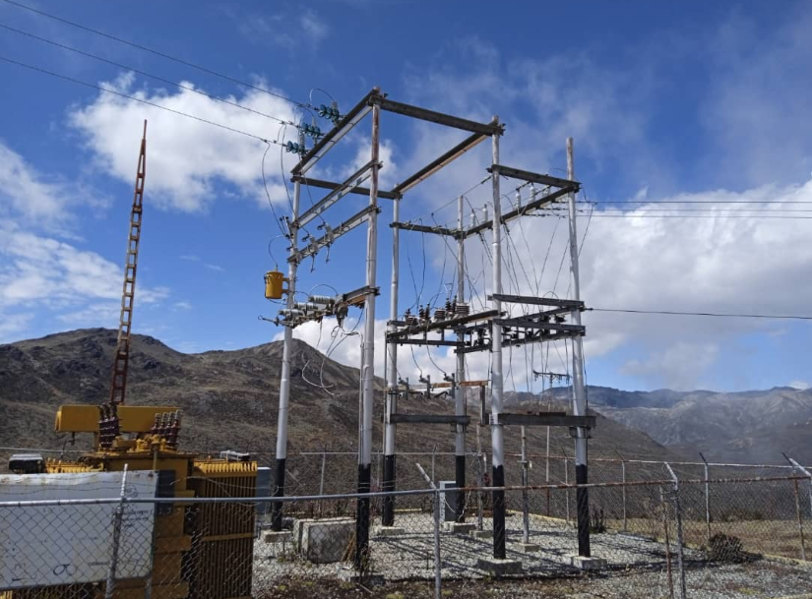
DESCRIPCION DEL PROYECTO
SUSTITUCIÓN TRANSFORMADOR QUEMADO Y ADECUACION DE EQUIPOS Y SALIDAS DE CIRCUITOS, PERTENECIENTES A LA SUBESTACIÓN AGUILA. INTERRUPTOR O RECONECTADOR DE 34,5 KV-1200A. DOS 2 RECONECTADORES DE 13,8 KV 600 A. GABINETE DE PATIO PARA SEÑALIZACIÓNES Y PROTECCIONES DE SERVICIOS AUXILIARES DEL TX
ALCANCE DEL PROYECTO
SUSTITUCIÓN DE UN TRANSFORMADOR QUEMADO EN LA SUBESTACIÓN ÁGUILA.( TX :5 MVA ADECUACIÓN DE EQUIPOS Y SALIDAS DE CIRCUITOS DE LA MISMA SUBESTACIÓN, INCLUYENDO: UN INTERRUPTOR O RECONECTADOR DE 34.5 KV - 1200 A. DOS RECONECTADORES DE 13.8 KV - 600 A. UN GABINETE DE PATIO, PARA SEÑALIZACIONES Y SERVICIOS AUXILIARES
IMPACTO PARA EL SEN
RESTABLECIMIENTO Y MEJORA DE SERVICIO: AL REEMPLAZAR EL TRANSFORMADOR QUEMADO, SE RESTABLECE LA CAPACIDAD DE SUMINISTRO Y SE MEJORA LA CONFIABILIDAD DE LA SUBESTACIÓN. AUMENTO DE LA CONFIABILIDAD OPERACIONAL: LA ADECUACIÓN DE INTERRUPTORES Y RECONECTADORES, PERMITE REALIZAR TRANFERENCIAS DE CARGA CON LA S/E MUCUCHIES
NÙMERO DE FAMILIAS BENEFICIADAS
800
PERIODO DE EJECUCIÓN | LAPSO DE EJECUCION (EN MESES) | INICIO | FIN
 | 6 | 2026-06-30 | 2026-12-31
MONTO DE INVERSION ($) | 602,550.00 | FUENTE DE FINANCIAMIENTO | CORPOELEC | 2025 | 2026 | 2027 | 2028 | 2029 | 2030 | 2031
 |  |  |  |  | X
OBSERVACIONES

FICHA SE LA AZULITA
PRTSEN 2025-2031
PRT-ESTADO-NNN
PRT-MERIDA-13
ESTADO | MUNICIPIO | DIRECCION |  | SITUACION ACTUAL DEL PROYECTO | FASE DEL PROYECTO | TIPO DE INSTALACIÓN | NOMBRE DE LA INSTALACIÓN | NIVEL DE TENSIÓN | UNIDAD DE MEDIDA ( MVA, MW, km) | CAPACIDAD KM o MVAR
MERIDA | ANDRÉS BELLO | SUBESTACIÓN LA AZULITA |  | CON INGENIERIA DE DETALLE | POR EJECUTAR | SUBESTACIÓN | S/E AZULITA 34,5/13,8 KV | 34.5 | S/E | 16 MVA
NOMBRE DEL PROYECTO |  |  |  | FOTOGRAFIA
CONSTRUCCIÓN S/E LA AZULITA 34,5/13,8 KV (1X12/16 MVA) |  |  |  | 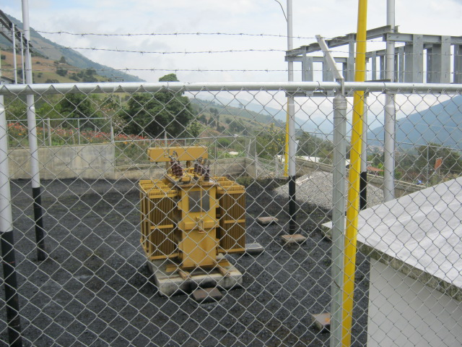
DESCRIPCION DEL PROYECTO
CONSTRUCCIÓN DE UNA SUBESTACIÓN DE 34.5/13.8 KV DE DOCE/DIECISÉIS 12/16 MVA, PARA ASÍ PODER SUPLIR LA DEMANDA DE LA POBLACIÓN DE LA AZULITA
ALCANCE DEL PROYECTO
LA OBRA CONSISTE EN LA CONSTRUCCIÓN DE UNA SUBESTACIÓN DE 34.5/13.8 KV DE DOCE/DIECISÉIS 12/16 MVA, PARA ASÍ PODER SUPLIR LA DEMANDA DE LA POBLACIÓN DE LA AZULITA. LA SUB-ESTACIÓN CONTARÁ CON UN SOLO TRANSFORMADOR DE POTENCIA, CON CAPACIDAD DE (12/16) MVA. TENDRÁ UNA SOLA LLEGADA DE LÍNEA DE 34.5 KV CON SECCIONADORES MONOPOLARES Y BARRAS FLEXIBLES DE 34.5 KV QUE PERMITIRÁN SU FUTURA AMPLIACIÓN A RADIAL II
IMPACTO PARA EL SEN
CON LA EJECUCIÓN DE ESTOS TRABAJOS SE GARANTIZARA A LOS DIFERENTES SECTORES UN SERVICIO ELÉCTRICO MÁS EFICIENTE Y CONFIABLE Y ASÍ OPTIMIZAR Y MEJORAR EL SISTEMA ELÉCTRICO EN EL MUNICIPIO ANDRÉS BELLO
NÙMERO DE FAMILIAS BENEFICIADAS

PERIODO DE EJECUCIÓN | LAPSO DE EJECUCION (EN MESES) | INICIO | FIN
 | 8 | 2029-04-15 | 2029-12-15
MONTO DE INVERSION ($) | 3,700,000.00 | FUENTE DE FINANCIAMIENTO |  | 2025 | 2026 | 2027 | 2028 | 2029 | 2030 | 2031
 |  |  |  |  |  |  |  | X
OBSERVACIONES

FICHA SE GUARAQUE
PRTSEN 2025-2031
PRT-ESTADO-NNN
PRT-MERIDA-14
ESTADO | MUNICIPIO | DIRECCION |  | SITUACION ACTUAL DEL PROYECTO | FASE DEL PROYECTO | TIPO DE INSTALACIÓN | NOMBRE DE LA INSTALACIÓN | NIVEL DE TENSIÓN | UNIDAD DE MEDIDA ( MVA, MW, km) | CAPACIDAD KM o MVAR
MERIDA | GUARAQUE | VIA GUARAQUE MESA DE QUINTERO SECTOR LA VEGAS |  | CON INGENIERIA DE DETALLE | POR EJECUTAR | SUBESTACIÓN | S/E GUARAQUE | 34,5/13,8 KV | MVA | 2,5 MVA
NOMBRE DEL PROYECTO |  |  |  | FOTOGRAFIA
MEJORAMIENTO DE LAS SUBESTACION DE GUARAQUE DE TOVAR DEL ESTADO MERIDA TX :2,5 MVA |  |  |  | 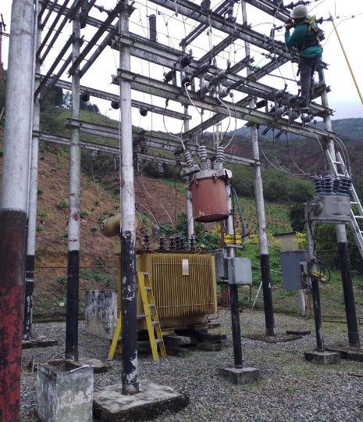
DESCRIPCION DEL PROYECTO
SUSTITUCIÓN Y/O AUMENTO DE CAPACIDAD DE TRANSFORMADOR TX 2,5 MVA CON SOBRECARGA Y ADECUACION DE SALIDAS DE CIRCUITOS, PERTENECIENTES A LA SUBESTACIÓN GUARAQUE
ALCANCE DEL PROYECTO
SUSTITUCIÓN Y/O AUMENTO DE CAPACIDAD DEL TRANSFORMADOR: SE REEMPLAZARÁ EL TRANSFORMADOR ACTUAL, QUE ESTÁ SOBRECARGADO CON (F.U. MAYOR AL 100%), POR UNO DE CAPACIDAD ADECUADA O SUPERIOR EN LA SUBESTACIÓN GUARAQUE. ADECUACIÓN DE SALIDAS DE CIRCUITOS: SE REALIZARÁN MEJORAS, REQUIERE CONTRUIR UNA BASE PARA TXP NUEVA Y MEJORAR EL CERCADO PERIMETRAL Y PUERTA DE ACCESO. ES RECOMENDABLE COLOCAR DOS (2) RECONECTADORES AUTOMATIZADOS NUMERICOS, QUE PERMITAN TOMAR LECTURAS DE LOS CTOS EN 13,8KV, DEBIDOA A QUE LOS EXISTENTES SON ELECTROMECANICOS.
IMPACTO PARA EL SEN
DISMINUYE DE SOBRECARGAS: RESOLVERÁ LA CONDICIÓN DE SOBRECARGA EN EL TRANSFORMADOR, PREVINIENDO FALLAS Y OPTIMIZANDO LA OPERACIÓN. INCREMENTO EN LA CAPACIDAD DE SUMINISTRO: ASEGURARÁ LA CAPACIDAD NECESARIA PARA ATENDER LA DEMANDA ELÉCTRICA ACTUAL Y FUTURA
NÙMERO DE FAMILIAS BENEFICIADAS
1125
PERIODO DE EJECUCIÓN | LAPSO DE EJECUCION (EN MESES) | INICIO | FIN
 | 3 | 2026-02-15 | 2026-05-15
MONTO DE INVERSION ($) | 602,550.00 | FUENTE DE FINANCIAMIENTO | CORPOELEC | 2025 | 2026 | 2027 | 2028 | 2029 | 2030 | 2031
 |  |  |  |  | X
OBSERVACIONES

FICHA CONST SE PARQUE CHAMA
PRTSEN 2025-2031
PRT-ESTADO-NNN
PRT-MERIDA-15
ESTADO | MUNICIPIO | DIRECCION |  | SITUACION ACTUAL DEL PROYECTO | FASE DEL PROYECTO | TIPO DE INSTALACIÓN | NOMBRE DE LA INSTALACIÓN | NIVEL DE TENSIÓN | UNIDAD DE MEDIDA ( MVA, MW, km) | CAPACIDAD KM o MVAR
MERIDA | ALBERTO ADRIANI | SUBESTACIÓN PARQUE CHAMA |  | INGENIERIA CONCEPTUAL | POR EJECUTAR | SUBESTACIÓN | S/E PARQUE CHAMA 34,5/13,8 KV | 34.5 | S/E | 16 MVA
NOMBRE DEL PROYECTO |  |  |  | FOTOGRAFIA
CONSTRUCCIÓN S/E PARQUE CHAMA 34,5/13,8 KV |  |  |  | 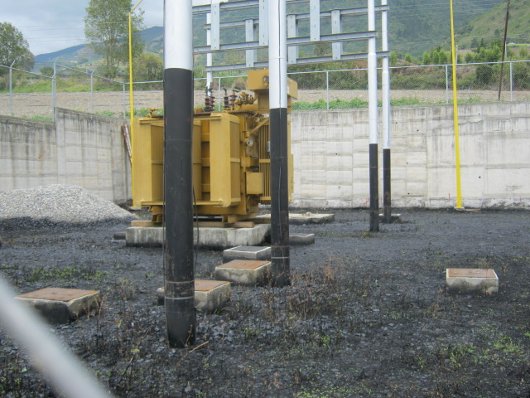
DESCRIPCION DEL PROYECTO
CONSTRUCCIÓN DE UNA SUBESTACIÓN DE 34.5/13.8 KV DE DOCE/DIECISÉIS 12/16 MVA, PARA ASÍ PODER SUPLIR LA DEMANDA DE LA POBLACIÓN DE PARQUE EN EL VIGÍA
ALCANCE DEL PROYECTO
LA OBRA CONSISTE EN LA CONSTRUCCIÓN DE UNA SUBESTACIÓN DE 34.5/13.8 KV DE DOCE/DIECISÉIS 12/16 MVA, PARA ASÍ PODER SUPLIR LA DEMANDA DE LA POBLACIÓN DE PARQUE CHAMA. LA SUB-ESTACIÓN CONTARÁ CON UN SOLO TRANSFORMADOR DE POTENCIA, CON CAPACIDAD DE (12/16) MVA. TENDRÁ UNA SOLA LLEGADA DE LÍNEA DE 34.5 KV CON SECCIONADORES MONOPOLARES Y BARRAS FLEXIBLES DE 34.5 KV QUE PERMITIRÁN SU FUTURA AMPLIACIÓN A RADIAL II
IMPACTO PARA EL SEN
CON LA EJECUCIÓN DE ESTOS TRABAJOS SE GARANTIZARA A LOS DIFERENTES SECTORES UN SERVICIO ELÉCTRICO MÁS EFICIENTE Y CONFIABLE Y ASÍ OPTIMIZAR Y MEJORAR EL SISTEMA ELÉCTRICO EN EL MUNICIPIO ALBERTO ADRIANI
NÙMERO DE FAMILIAS BENEFICIADAS

PERIODO DE EJECUCIÓN | LAPSO DE EJECUCION (EN MESES) | INICIO | FIN
 | 8 | 2030-04-15 | 2030-12-15
MONTO DE INVERSION ($) | 3,700,000.00 | FUENTE DE FINANCIAMIENTO |  | 2025 | 2026 | 2027 | 2028 | 2029 | 2030 | 2031
 |  |  |  |  |  |  |  |  | X
OBSERVACIONES

FICHA SE MITISUS
PRTSEN 2025-2031
PRT-ESTADO-NNN
PRT-MERIDA-16
ESTADO | MUNICIPIO | DIRECCION |  | SITUACION ACTUAL DEL PROYECTO | FASE DEL PROYECTO | TIPO DE INSTALACIÓN | NOMBRE DE LA INSTALACIÓN | NIVEL DE TENSIÓN | UNIDAD DE MEDIDA ( MVA, MW, km) | CAPACIDAD KM o MVAR
MERIDA | CARDENAL QUINTERO | ENTRADA AL EMBALSE DE SANTO DOMINDO PLANTA PAEZ , PARROQUIA LAS PIEDRAS CARDENAL QUINTERO. |  | CON INGENIERIA DE DETALLE | POR EJECUTAR | SUBESTACIÓN | S/E MUCUCHIES | 34,5/13,8 KV | MVA | 10 MVA
NOMBRE DEL PROYECTO |  |  |  | FOTOGRAFIA
SUSTITUCIÓN TRANSFORMADOR CON SOBRECARGA Y ADECUACION DE SALIDAS DE CIRCUITOS, PDE LA SUBESTACIÓN LA MITISUS TX 10 MVA |  |  |  | 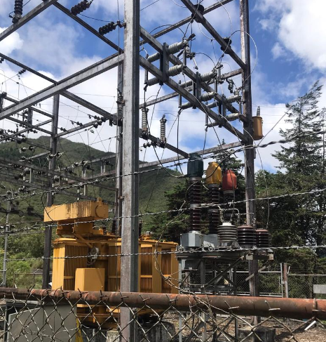
DESCRIPCION DEL PROYECTO
MEJORAR EL SERVICIO EN CUANTO A LA CARGA CONECTADA A LOS CIRCUITOS ASOCIADOS AL D105 SANTO DOMINGO Y AL D205 ARACAY
ALCANCE DEL PROYECTO
SUSTITUCIÓN DE UN TRANSFORMADOR CON SOBRECARGA EN LA SUBESTACIÓN LA MITISUS. TX: 10MVA ADECUACIÓN DE LAS SALIDAS DE CIRCUITOS ASOCIADOS (D-105 SANTO DOMINGO Y D-205 ARACAY) DE DICHA SUBESTACIÓN.
IMPACTO PARA EL SEN
MEJORA DIRECTA DEL SERVICIO Y LA CONFIABILIDAD DEL SUMINISTRO ELÉCTRICO EN LAS ZONAS ATENDIDAS MUNICIPIOS CARDENAL QUINTERO Y PUEBLO LLANO, ALIVIANDO LA SOBRECARGA.
NÙMERO DE FAMILIAS BENEFICIADAS
7000
PERIODO DE EJECUCIÓN | LAPSO DE EJECUCION (EN MESES) | INICIO | FIN
 | 6 | 2027-01-02 | 2027-07-30
MONTO DE INVERSION ($) | 870,350.00 | FUENTE DE FINANCIAMIENTO | CORPOELEC | 2025 | 2026 | 2027 | 2028 | 2029 | 2030 | 2031
 |  |  |  |  |  | X
OBSERVACIONES

FICHA SE MUCUCHIES
PRTSEN 2025-2031
PRT-ESTADO-NNN
PRT-MERIDA-17
ESTADO | MUNICIPIO | DIRECCION |  | SITUACION ACTUAL DEL PROYECTO | FASE DEL PROYECTO | TIPO DE INSTALACIÓN | NOMBRE DE LA INSTALACIÓN | NIVEL DE TENSIÓN | UNIDAD DE MEDIDA ( MVA, MW, km) | CAPACIDAD KM o MVAR
MERIDA | RANGEL | CARRETERA TRASANDINA TRONCAL 7, PARROQUIA MUCUCHIES, SECTOR SANTA EDUVIGIS |  | CON INGENIERIA DE DETALLE | POR EJECUTAR | SUBESTACIÓN | S/E MUCUCHIES | 34,5/13,8 KV | MVA | 10 MVA
NOMBRE DEL PROYECTO |  |  |  | FOTOGRAFIA
SUSTITUCIÓN TRANSFORMADOR CON SOBRECARGA Y ADECUACION DE SALIDAS DE CIRCUITOS, PERTENECIENTES A LA SUBESTACIÓN MUCUCHIES TX:10 MVA |  |  |  | 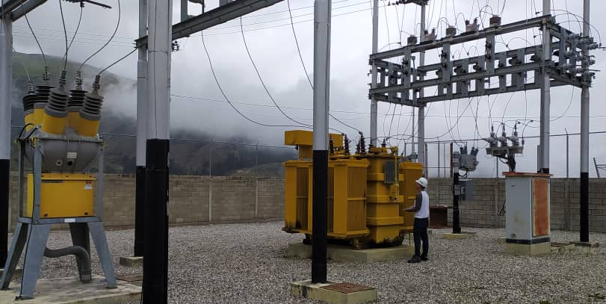
DESCRIPCION DEL PROYECTO
MEJORAR EL SERVICIO EN CUANTO A LA CARGA CONECTADA A LOS CIRCUITOS ASOCIADOS AL D105 MUCUCHIES, D205 APARTADERO Y D305 MUCURUBA
ALCANCE DEL PROYECTO
EL PROYECTO CONSISTE EN LA SUSTITUCIÓN DEL TRANSFORMADOR DE POTENCIA EXISTENTE EN LA SUBESTACIÓN MUCUCHÍES, QUE PRESENTA SOBRECARGA COMPLEMENTARIAMENTE, SE REALIZARÁ LA ADECUACIÓN Y OPTIMIZACIÓN DE LAS SALIDAS DE LOS CIRCUITOS DE DISTRIBUCIÓN DE 13,8 KV; REQUIERE EL SUMINISTRO Y COLOCACIÓN DE UN INTERRUPTOR O RECONECTADOR DE 34,5 KV 1200A COMO PROTECCION POR LADO DE A.T. DEL TX.
IMPACTO PARA EL SEN
MEJORA DEL SERVICIO DIRECTO: EL BENEFICIO PRINCIPAL ES MEJORAR LA CARGA CONECTADA Y LA CALIDAD DEL SERVICIO EN LOS CIRCUITOS D-105 MUCUCHÍES, D-205 APARTADERO Y D-305 MUCURUBÁ. ELIMINACIÓN DE SOBRECARGA: RESOLVERÁ LA CONDICIÓN DE SOBRECARGA EN EL TRANSFORMADOR DE POTENCIA Y PERMITIRA TRANFERIR CARGA PARA LA S/E EL AGUILA.
NÙMERO DE FAMILIAS BENEFICIADAS
2500
PERIODO DE EJECUCIÓN | LAPSO DE EJECUCION (EN MESES) | INICIO | FIN
 | 6 | 2027-06-30 | 2027-12-31
MONTO DE INVERSION ($) | 870,350.00 | FUENTE DE FINANCIAMIENTO | CORPOELEC | 2025 | 2026 | 2027 | 2028 | 2029 | 2030 | 2031
 |  |  |  |  |  | X
OBSERVACIONES

FICHA SE EL MORAL
PRTSEN 2025-2031
PRT-ESTADO-NNN
PRT-MERIDA-18
ESTADO | MUNICIPIO | DIRECCION |  | SITUACION ACTUAL DEL PROYECTO | FASE DEL PROYECTO | TIPO DE INSTALACIÓN | NOMBRE DE LA INSTALACIÓN | NIVEL DE TENSIÓN | UNIDAD DE MEDIDA ( MVA, MW, km) | CAPACIDAD KM o MVAR
MERIDA | CAMPO ELÍAS | EL MORAL VÍA LA MESA DE EJIDO |  | CON INGENIERIA DE DETALLE | POR EJECUTAR | SUBESTACIÓN | S/E EL MORAL | 34,5/13,8 KV | MVA | 3 MVA
NOMBRE DEL PROYECTO |  |  |  | FOTOGRAFIA
REHABILITACION Y PUESTA EN SERVICIO AL TX : 3MVA DE LA S/E EL MORAL 34,5/13,8 KV |  |  |  | 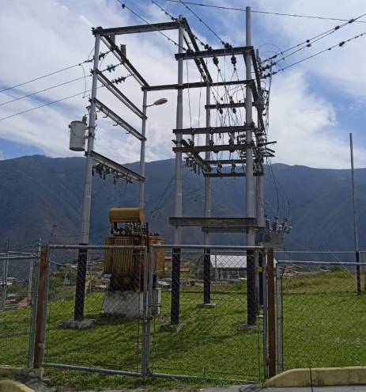
DESCRIPCION DEL PROYECTO
LOS TRABAJOS CONSISTEN EN RECUPERAR EL TX: 3 MVA DE LA S/E EL MORAL, EL CUAL ESTA FUERA DE SERVICIO POR PRESENTAR ALTA HUMEDAD Y REQUIERE TRATAMIENTO DE ACEITE DIELECTRICO.
ALCANCE DEL PROYECTO
EL PROYECTO CONSISTE EN REALIZAR EL TRATAMIENTO DEL ACEITE DIELECTRICO (DIALISIS DEL ACEITE) Y EFECTUAR EL SECADO ESPECIAL DEL TX INTERNAMENTE POR PRESENTAR ALTA HUMEDAD (PRUEBAS FUNCIONALES) ; SE REALIZARÁN MEJORAS, REQUIERE MEJORAR EL CERCADO PERIMETRAL BASES VIGAS DE RIOSTRA DEL CERCADO. ES RECOMENDABLE COLOCAR UN (1) RECONECTADOR AUTOMATIZADO NUMERICO, QUE PERMITAN TOMAR LECTURAS DE LOS CTOS EN 13,8KV, DEBIDO A QUE EL EXISTENTE ES ELECTROMECANICO.
IMPACTO PARA EL SEN
MEJORA EL SERVICIO Y GARANTIZA CONFIABILIDAD Y RESPALDO PARA REALIZAR TRANSFERENCIAS CON LA S/E VILLAS LIBERTAD PARA ALIMENTAR LOS SECTORES EL MORAL LA PARROQUIA JAJÍ Y MESA DE LOS INDIOS, QUE SON SECTORES DE PRODUCIÓN AGRICOLA
NÙMERO DE FAMILIAS BENEFICIADAS
1250
PERIODO DE EJECUCIÓN | LAPSO DE EJECUCION (EN MESES) | INICIO | FIN
 | 1 | 2026-06-01 | 2026-07-01
MONTO DE INVERSION ($) | 12,600.00 | FUENTE DE FINANCIAMIENTO | CORPOELEC | 2025 | 2026 | 2027 | 2028 | 2029 | 2030 | 2031
 |  |  |  |  | X
OBSERVACIONES

SEGMENTO RECUPERAC
EQUIPOS INDISPONIBLES REGIÓN GUAYANA
 | CANTIDAD
AIRE ACONDICIONADO | 2
ALUMBRADO EXTERNO | 1
BANCO DE CAPACITORES | 1
BATERIA DEL RECONECTADOR | 4
BATERÍAS | 23
CERCA PERIMETRAL | 4
CONDUCTOR DE CONTROL | 1
CORTACORRIENTE MONOP 13.8KV | 2
CORTACORRIENTE MONOP 34.5KV | 1
FUERA DE SERVICIO NO RECUPERABLE | 1
TX DE POTENCIA FUERA DE SERVICIO NO RECUPERABLE | 4
TX DE POTENCIA FUERA DE SERVICIO RECUPERABLE | 3
TX DE POTENCIA SOBRE CARGA MAS 100% | 3
INTERRUPTOR 13,8 kV | 13
INTERRUPTOR 34,5 Kv | 18
PARARRAYOS DE 13,8 kV | 11
PARARRAYOS DE 34,5 kV | 17
PLANTA DE EMERGENCIA | 2
RECONECTADOR 13,8 KV | 29
RECONECTADOR 34,5 KV | 9
RECTIFICADORES | 19
REGULADORES DE TENSION | 1
SECCIONADORES DE 13,8 KV | 3
TELEMANDOS | 1
CONDICIÓN OPERATIVA DE SUBESTACIONES REGIÓN GUAYANA
 | CANTIDAD
OPERATIVA | 34
INDISPONIBLES A CONSECUENCIA | 1
DESMANTELADA | 3
AMAZONAS |  | 2 | 3 |  |  | 6 | 7 | 8 | 9 | 10 | 11

PLAN DE RECUPERACIÓN Y TRANSFORMACIÓN DEL SISTEMANA ELECTRICO NACIONAL
DISTRIBUCIÓN
MATRIZ DE REQUERIMIENTOS - SEGMENTOS
 |  |  |  |  |  |  |  |  |  |  |  |  |  | AISLADORESSOPORTE | 826 | 11,644.66
 |  |  |  |  |  |  |  |  |  |  |  |  |  | BANCO_DE_BATERIAS | 6 | 28,195.20
 |  |  |  |  |  |  |  |  |  |  |  |  |  | BANCODECAPACITORES | 96 | 181,680.00
SEGMENTOS DE RECUPERACIÓN
 |  |  |  |  |  |  |  |  |  |  |  |  |  | CONDUCTOR | 7327 | 19,432.11
 |  |  |  |  |  |  |  |  |  |  |  |  |  | CONECTOR | 4220 | 64,265.40
 |  |  |  |  |  |  |  |  |  |  |  |  |  | CORTACORRIENTE | 377 | 30,457.76
Responsable : | GERENCIA GENERAL DE DISTRIBUCION | SUBESTACIONES |  | CIRCUITOS AEREOS Y SUBTERRANEOS |  | TRANSFORMADORES DE POTENCIA |  | COMPENSACIÓN REACTIVA EN LA RED |  | PROTECCIONES SUPERVISIÓN, CONTROL Y MEDICIÓN REMOTA |  | INVERSIONES |  | INTERRUPTOR | 359 | 17,202,522.00
Fecha : |  |  |  |  |  |  |  |  |  |  |  |  |  | PARARRAYO | 1003 | 142,151.22
 |  |  |  |  |  |  |  |  |  |  |  |  |  | RECONECTADOR | 676 | 6,228,717.75
ENTIDAD FEDERAL | AMAZONAS | CANTIDAD | INVERSIÓN | CANTIDAD | INVERSIÓN | CANTIDAD | INVERSIÓN | CANTIDAD | INVERSIÓN | CANTIDAD | INVERSIÓN | INVERSIONES |  | REGULADOR | 45 | 792,413.49
 |  | (No SE) | (MM$) | (No CIRCUITO) | (MM$) | (No TRX) | (MM$) | (No PROYECTO) | (MM$) | (No SE ) | (MM$) | (MM$) |  | SECCIONADOR | 1709 | 2,469,120.00
 |  |  |  |  |  |  |  |  |  |  |  |  |  | SERVICIOSAUXILIARES | 1114 | 1,463,161.78
RESTRICCIONES OPERATIVAS DE DISTRIBUCIÓN CED |  | 0 | 0.00 | 5 | 0.65 | 0 | 0.00 | 0 | 0.00 | 2 | 0.09 | 0.74 |  | SISTEMADEPUESTAATIERRA | 3997 | 188,129.33
 |  |  |  |  |  |  |  |  |  |  |  |  |  | Total general | 21755 | 28,821,890.70

PROBLEMÁTICA EN DISTRIBUCIÓN A NIVEL NACIONAL |  | 0 | 0.00 | 1 | 0.01 | 1 | 0.13 | 1 | 0.22 | 0 | 0.00 | 0.36

EQUIPOS TRANSFORMADORES DE DE DISTRIBUCIÓN |  | TRANSFORMADORES DE DISTRIBUCION DE 15, 25, 37.5, 50, 75, 100 KVA PARA LA ATENCION DEL 1X10 A RAZON DE 110 TRANSFORMADORES POR AÑOS |  |  |  |  |  |  |  |  |  | 1.38

 |  |  |  |  |  |  |  |  |  |  |  |  | 110

EQUIPOS (INTERRUPTORES SECCIONADORES) |  | BANCO DE BATERIAS, INTERRUPTORES, RECONECTADORES, REGULADORES, SECCIONADORES, SERVICIOS AUXILIARES, SISTEMA DE PUESTA A TIERRA |  |  |  |  |  |  |  |  |  | 0.01

MATERIALES DE ALTA ROTACIÓN |  | AISLADORES POLIMÉRICOS Y DE PORCELANAS, TEIPES DE GOMA Y PLÁSTICO, PORTAFUSIBLES CON FUSIBLES, CONECTORES BIMETÁLICOS, COPAS TERMINALES, CONECTORES KS, CONECTORES TIPO AMPAC DE DIFERENTES CALIBRES, PLETINAS Y CRUCETAS, ABRAZADERAS, GRILLETES, PALILLOS, CABLES Y CONDUCTORES, CONEXIONES PREMOLDEADAS Y ACCESORIOS, CORTACORRIENTE Y/O SECCIONADOR, DESCARGADOR, POSTES. |  |  |  |  |  |  |  |  |  | 0.99

 |  |  |  |  |  |  |  |  | CANTIDAD DE PROYECTOS |  |  | 10

 |  |  |  |  |  |  |  |  | TOTAL (MM$) |  |  | 3.46

ANZOATEGUI |  | 2 | 3 |  |  | 6 | 7 | 8 | 9 | 10 | 11

PLAN DE RECUPERACIÓN Y TRANSFORMACIÓN DEL SISTEMANA ELECTRICO NACIONAL
DISTRIBUCIÓN
MATRIZ DE REQUERIMIENTOS - SEGMENTOS

SEGMENTOS DE RECUPERACIÓN

Responsable : | GERENCIA GENERAL DE DISTRIBUCION | SUBESTACIONES |  | CIRCUITOS AEREOS Y SUBTERRANEOS |  | TRANSFORMADORES DE POTENCIA |  | COMPENSACIÓN REACTIVA EN LA RED |  | PROTECCIONES SUPERVISIÓN, CONTROL Y MEDICIÓN REMOTA |  | INVERSIONES
Fecha :

ENTIDAD FEDERAL | ANZOATEGUI | CANTIDAD | INVERSIÓN | CANTIDAD | INVERSIÓN | CANTIDAD | INVERSIÓN | CANTIDAD | INVERSIÓN | CANTIDAD | INVERSIÓN | INVERSIONES
 |  | (No SE) | (MM$) | (No CIRCUITO) | (MM$) | (No TRX) | (MM$) | (No PROYECTO) | (MM$) | (No SE ) | (MM$) | (MM$)

RESTRICCIONES OPERATIVAS DE DISTRIBUCIÓN CED |  | 2 | 0.07 | 6 | 0.76 | 0 | 0.00 | 0 | 0.00 | 2 | 3.26 | 4.09

PROBLEMÁTICA EN DISTRIBUCIÓN A NIVEL NACIONAL |  | 2 | 1.22 | 8 | 1.69 | 2 | 0.84 | 1 | 0.80 | 0 | 0.00 | 4.54

EQUIPOS TRANSFORMADORES DE DE DISTRIBUCIÓN |  | TRANSFORMADORES DE DISTRIBUCION DE 15, 25, 37.5, 50, 75, 100, 167 KVA PARA LA ATENCION DEL 1X10 A RAZON DE 699 TRANSFORMADORES POR AÑOS |  |  |  |  |  |  |  |  |  | 8.74

EQUIPOS (INTERRUPTORES SECCIONADORES) |  | BANCO DE BATERIAS, INTERRUPTORES, RECONECTADORES, REGULADORES, SECCIONADORES, SERVICIOS AUXILIARES, SISTEMA DE PUESTA A TIERRA |  |  |  |  |  |  |  |  |  | 5.17

MATERIALES DE ALTA ROTACIÓN |  | AISLADORES POLIMÉRICOS Y DE PORCELANAS, TEIPES DE GOMA Y PLÁSTICO, PORTAFUSIBLES CON FUSIBLES, CONECTORES BIMETÁLICOS, COPAS TERMINALES, CONECTORES KS, CONECTORES TIPO AMPAC DE DIFERENTES CALIBRES, PLETINAS Y CRUCETAS, ABRAZADERAS, GRILLETES, PALILLOS, CABLES Y CONDUCTORES, CONEXIONES PREMOLDEADAS Y ACCESORIOS, CORTACORRIENTE Y/O SECCIONADOR, DESCARGADOR, POSTES. |  |  |  |  |  |  |  |  |  | 5.32

 |  |  |  |  |  |  |  |  | CANTIDAD DE PROYECTOS |  |  | 23

 |  |  |  |  |  |  |  |  | TOTAL (MM$) |  |  | 27.86

APURE |  | 2 | 3 |  |  | 6 | 7 | 8 | 9 | 10 | 11

PLAN DE RECUPERACIÓN Y TRANSFORMACIÓN DEL SISTEMANA ELECTRICO NACIONAL
DISTRIBUCIÓN
MATRIZ DE REQUERIMIENTOS - SEGMENTOS

SEGMENTOS DE RECUPERACIÓN

Responsable : | GERENCIA GENERAL DE DISTRIBUCION | SUBESTACIONES |  | CIRCUITOS AEREOS Y SUBTERRANEOS |  | TRANSFORMADORES DE POTENCIA |  | COMPENSACIÓN REACTIVA EN LA RED |  | PROTECCIONES SUPERVISIÓN, CONTROL Y MEDICIÓN REMOTA |  | INVERSIONES
Fecha :

ENTIDAD FEDERAL | APURE | CANTIDAD | INVERSIÓN | CANTIDAD | INVERSIÓN | CANTIDAD | INVERSIÓN | CANTIDAD | INVERSIÓN | CANTIDAD | INVERSIÓN | INVERSIONES
 |  | (No SE) | (MM$) | (No CIRCUITO) | (MM$) | (No TRX) | (MM$) | (No PROYECTO) | (MM$) | (No SE ) | (MM$) | (MM$)

RESTRICCIONES OPERATIVAS DE DISTRIBUCIÓN CED |  | 18 | 2.95 | 14 | 6.95 | 0 | 0.00 | 0 | 0.00 | 2 | 1.30 | 11.20

PROBLEMÁTICA EN DISTRIBUCIÓN A NIVEL NACIONAL |  | 1 | 0.63 | 0 | 0.00 | 4 | 1.26 | 1 | 0.01 | 0 | 0.00 | 1.91

EQUIPOS TRANSFORMADORES DE DE DISTRIBUCIÓN |  | TRANSFORMADORES DE DISTRIBUCION DE 15, 25, 37.5, 50, 75, 100 KVA PARA LA ATENCION DEL 1X10 A RAZON DE 338 TRANSFORMADORES POR AÑOS |  |  |  |  |  |  |  |  |  | 4.23

EQUIPOS (INTERRUPTORES SECCIONADORES) |  | BANCO DE BATERIAS, INTERRUPTORES, RECONECTADORES, REGULADORES, SECCIONADORES, SERVICIOS AUXILIARES, SISTEMA DE PUESTA A TIERRA |  |  |  |  |  |  |  |  |  | 1.24

MATERIALES DE ALTA ROTACIÓN |  | AISLADORES POLIMÉRICOS Y DE PORCELANAS, TEIPES DE GOMA Y PLÁSTICO, PORTAFUSIBLES CON FUSIBLES, CONECTORES BIMETÁLICOS, COPAS TERMINALES, CONECTORES KS, CONECTORES TIPO AMPAC DE DIFERENTES CALIBRES, PLETINAS Y CRUCETAS, ABRAZADERAS, GRILLETES, PALILLOS, CABLES Y CONDUCTORES, CONEXIONES PREMOLDEADAS Y ACCESORIOS, CORTACORRIENTE Y/O SECCIONADOR, DESCARGADOR, POSTES. |  |  |  |  |  |  |  |  |  | 3.27

 |  |  |  |  |  |  |  |  | CANTIDAD DE PROYECTOS |  |  | 40

 |  |  |  |  |  |  |  |  | TOTAL (MM$) |  |  | 21.85

ARAGUA |  | 2 | 3 |  |  | 6 | 7 | 8 | 9 | 10 | 11

PLAN DE RECUPERACIÓN Y TRANSFORMACIÓN DEL SISTEMANA ELECTRICO NACIONAL
DISTRIBUCIÓN
MATRIZ DE REQUERIMIENTOS - SEGMENTOS

SEGMENTOS DE RECUPERACIÓN

Responsable : | GERENCIA GENERAL DE DISTRIBUCION | SUBESTACIONES |  | CIRCUITOS AEREOS Y SUBTERRANEOS |  | TRANSFORMADORES DE POTENCIA |  | COMPENSACIÓN REACTIVA EN LA RED |  | PROTECCIONES SUPERVISIÓN, CONTROL Y MEDICIÓN REMOTA |  | INVERSIONES
Fecha :

ENTIDAD FEDERAL | ARAGUA | CANTIDAD | INVERSIÓN | CANTIDAD | INVERSIÓN | CANTIDAD | INVERSIÓN | CANTIDAD | INVERSIÓN | CANTIDAD | INVERSIÓN | INVERSIONES
 |  | (No SE) | (MM$) | (No CIRCUITO) | (MM$) | (No TRX) | (MM$) | (No PROYECTO) | (MM$) | (No SE ) | (MM$) | (MM$)

RESTRICCIONES OPERATIVAS DE DISTRIBUCIÓN CED |  | 0 | 0.00 | 14 | 1.08 | 0 | 0.00 | 0 | 0.00 | 2 | 2.41 | 3.48

PROBLEMÁTICA EN DISTRIBUCIÓN A NIVEL NACIONAL |  | 1 | 0.09 | 30 | 3.58 | 0 | 0.00 | 1 | 1.46 | 0 | 0.00 | 5.13

EQUIPOS TRANSFORMADORES DE DE DISTRIBUCIÓN |  | TRANSFORMADORES DE DISTRIBUCION DE 15, 25, 37.5, 50, 75, 100, 167, 500 KVA PARA LA ATENCION DEL 1X10 A RAZON DE 630 TRANSFORMADORES POR AÑOS |  |  |  |  |  |  |  |  |  | 7.88

EQUIPOS (INTERRUPTORES SECCIONADORES) |  | BANCO DE BATERIAS, INTERRUPTORES, RECONECTADORES, REGULADORES, SECCIONADORES, SERVICIOS AUXILIARES, SISTEMA DE PUESTA A TIERRA |  |  |  |  |  |  |  |  |  | 0.28

MATERIALES DE ALTA ROTACIÓN |  | AISLADORES POLIMÉRICOS Y DE PORCELANAS, TEIPES DE GOMA Y PLÁSTICO, PORTAFUSIBLES CON FUSIBLES, CONECTORES BIMETÁLICOS, COPAS TERMINALES, CONECTORES KS, CONECTORES TIPO AMPAC DE DIFERENTES CALIBRES, PLETINAS Y CRUCETAS, ABRAZADERAS, GRILLETES, PALILLOS, CABLES Y CONDUCTORES, CONEXIONES PREMOLDEADAS Y ACCESORIOS, CORTACORRIENTE Y/O SECCIONADOR, DESCARGADOR, POSTES. |  |  |  |  |  |  |  |  |  | 4.39

 |  |  |  |  |  |  |  |  | CANTIDAD DE PROYECTOS |  |  | 48

 |  |  |  |  |  |  |  |  | TOTAL (MM$) |  |  | 21.16

BARINAS |  | 2 | 3 |  |  | 6 | 7 | 8 | 9 | 10 | 11

PLAN DE RECUPERACIÓN Y TRANSFORMACIÓN DEL SISTEMANA ELECTRICO NACIONAL
DISTRIBUCIÓN
MATRIZ DE REQUERIMIENTOS - SEGMENTOS

SEGMENTOS DE RECUPERACIÓN

Responsable : | GERENCIA GENERAL DE DISTRIBUCION | SUBESTACIONES |  | CIRCUITOS AEREOS Y SUBTERRANEOS |  | TRANSFORMADORES DE POTENCIA |  | COMPENSACIÓN REACTIVA EN LA RED |  | PROTECCIONES SUPERVISIÓN, CONTROL Y MEDICIÓN REMOTA |  | INVERSIONES
Fecha :

ENTIDAD FEDERAL | BARINAS | CANTIDAD | INVERSIÓN | CANTIDAD | INVERSIÓN | CANTIDAD | INVERSIÓN | CANTIDAD | INVERSIÓN | CANTIDAD | INVERSIÓN | INVERSIONES
 |  | (No SE) | (MM$) | (No CIRCUITO) | (MM$) | (No TRX) | (MM$) | (No PROYECTO) | (MM$) | (No SE ) | (MM$) | (MM$)

RESTRICCIONES OPERATIVAS DE DISTRIBUCIÓN CED |  | 4 | 1.05 | 8 | 1.78 | 0 | 0.00 | 0 | 0.00 | 2 | 1.43 | 4.26

PROBLEMÁTICA EN DISTRIBUCIÓN A NIVEL NACIONAL |  | 0 | 0.00 | 4 | 0.24 | 2 | 1.26 | 1 | 1.00 | 0 | 0.00 | 2.49

EQUIPOS TRANSFORMADORES DE DE DISTRIBUCIÓN |  | TRANSFORMADORES DE DISTRIBUCION DE 15, 25, 37.5, 50, 75, 100 KVA PARA LA ATENCION DEL 1X10 A RAZON DE 193 TRANSFORMADORES POR AÑOS |  |  |  |  |  |  |  |  |  | 2.41

EQUIPOS (INTERRUPTORES SECCIONADORES) |  | BANCO DE BATERIAS, INTERRUPTORES, RECONECTADORES, REGULADORES, SECCIONADORES, SERVICIOS AUXILIARES, SISTEMA DE PUESTA A TIERRA |  |  |  |  |  |  |  |  |  | 0.65

MATERIALES DE ALTA ROTACIÓN |  | AISLADORES POLIMÉRICOS Y DE PORCELANAS, TEIPES DE GOMA Y PLÁSTICO, PORTAFUSIBLES CON FUSIBLES, CONECTORES BIMETÁLICOS, COPAS TERMINALES, CONECTORES KS, CONECTORES TIPO AMPAC DE DIFERENTES CALIBRES, PLETINAS Y CRUCETAS, ABRAZADERAS, GRILLETES, PALILLOS, CABLES Y CONDUCTORES, CONEXIONES PREMOLDEADAS Y ACCESORIOS, CORTACORRIENTE Y/O SECCIONADOR, DESCARGADOR, POSTES. |  |  |  |  |  |  |  |  |  | 5.64

 |  |  |  |  |  |  |  |  | CANTIDAD DE PROYECTOS |  |  | 21

 |  |  |  |  |  |  |  |  | TOTAL (MM$) |  |  | 15.45

BOLIVAR |  | 2 | 3 |  |  | 6 | 7 | 8 | 9 | 10 | 11

PLAN DE RECUPERACIÓN Y TRANSFORMACIÓN DEL SISTEMANA ELECTRICO NACIONAL
DISTRIBUCIÓN
MATRIZ DE REQUERIMIENTOS - SEGMENTOS

SEGMENTOS DE RECUPERACIÓN

Responsable : | GERENCIA GENERAL DE DISTRIBUCION | SUBESTACIONES |  | CIRCUITOS AEREOS Y SUBTERRANEOS |  | TRANSFORMADORES DE POTENCIA |  | COMPENSACIÓN REACTIVA EN LA RED |  | PROTECCIONES SUPERVISIÓN, CONTROL Y MEDICIÓN REMOTA |  | INVERSIONES
Fecha :

ENTIDAD FEDERAL | BOLIVAR | CANTIDAD | INVERSIÓN | CANTIDAD | INVERSIÓN | CANTIDAD | INVERSIÓN | CANTIDAD | INVERSIÓN | CANTIDAD | INVERSIÓN | INVERSIONES
 |  | (No SE) | (MM$) | (No CIRCUITO) | (MM$) | (No TRX) | (MM$) | (No PROYECTO) | (MM$) | (No SE ) | (MM$) | (MM$)

RESTRICCIONES OPERATIVAS DE DISTRIBUCIÓN CED |  | 5 | 14.32 | 23 | 9.94 | 0 | 0.00 | 0 | 0.00 | 2 | 3.68 | 27.94

PROBLEMÁTICA EN DISTRIBUCIÓN A NIVEL NACIONAL |  | 0 | 0.00 | 2 | 5.42 | 9 | 5.38 | 1 | 2.78 | 0 | 0.00 | 13.57

EQUIPOS TRANSFORMADORES DE DE DISTRIBUCIÓN |  | TRANSFORMADORES DE DISTRIBUCION DE 15, 25, 37.5, 50, 75, 100, 167, 500 KVA PARA LA ATENCION DEL 1X10 A RAZON DE 1196 TRANSFORMADORES POR AÑOS |  |  |  |  |  |  |  |  |  | 14.95

EQUIPOS (INTERRUPTORES SECCIONADORES) |  | BANCO DE BATERIAS, INTERRUPTORES, RECONECTADORES, REGULADORES, SECCIONADORES, SERVICIOS AUXILIARES, SISTEMA DE PUESTA A TIERRA |  |  |  |  |  |  |  |  |  | 2.90

MATERIALES DE ALTA ROTACIÓN |  | AISLADORES POLIMÉRICOS Y DE PORCELANAS, TEIPES DE GOMA Y PLÁSTICO, PORTAFUSIBLES CON FUSIBLES, CONECTORES BIMETÁLICOS, COPAS TERMINALES, CONECTORES KS, CONECTORES TIPO AMPAC DE DIFERENTES CALIBRES, PLETINAS Y CRUCETAS, ABRAZADERAS, GRILLETES, PALILLOS, CABLES Y CONDUCTORES, CONEXIONES PREMOLDEADAS Y ACCESORIOS, CORTACORRIENTE Y/O SECCIONADOR, DESCARGADOR, POSTES. |  |  |  |  |  |  |  |  |  | 8.46

 |  |  |  |  |  |  |  |  | CANTIDAD DE PROYECTOS |  |  | 42

 |  |  |  |  |  |  |  |  | TOTAL (MM$) |  |  | 67.83

CARABOBO |  | 2 | 3 |  |  | 6 | 7 | 8 | 9 | 10 | 11

PLAN DE RECUPERACIÓN Y TRANSFORMACIÓN DEL SISTEMANA ELECTRICO NACIONAL
DISTRIBUCIÓN
MATRIZ DE REQUERIMIENTOS - SEGMENTOS

SEGMENTOS DE RECUPERACIÓN

Responsable : | GERENCIA GENERAL DE DISTRIBUCION | SUBESTACIONES |  | CIRCUITOS AEREOS Y SUBTERRANEOS |  | TRANSFORMADORES DE POTENCIA |  | COMPENSACIÓN REACTIVA EN LA RED |  | PROTECCIONES SUPERVISIÓN, CONTROL Y MEDICIÓN REMOTA |  | INVERSIONES
Fecha :

ENTIDAD FEDERAL | CARABOBO | CANTIDAD | INVERSIÓN | CANTIDAD | INVERSIÓN | CANTIDAD | INVERSIÓN | CANTIDAD | INVERSIÓN | CANTIDAD | INVERSIÓN | INVERSIONES
 |  | (No SE) | (MM$) | (No CIRCUITO) | (MM$) | (No TRX) | (MM$) | (No PROYECTO) | (MM$) | (No SE ) | (MM$) | (MM$)

RESTRICCIONES OPERATIVAS DE DISTRIBUCIÓN CED |  | 11 | 31.58 | 30 | 70.69 | 0 | 0.00 | 0 | 0.00 | 2 | 3.65 | 105.92

PROBLEMÁTICA EN DISTRIBUCIÓN A NIVEL NACIONAL |  | 3 | 5.55 | 11 | 18.23 | 16 | 7.27 | 1 | 1.37 | 0 | 0.00 | 32.42

EQUIPOS TRANSFORMADORES DE DE DISTRIBUCIÓN |  | TRANSFORMADORES DE DISTRIBUCION DE 15, 25, 37.5, 50, 75, 100, 167, 500 KVA PARA LA ATENCION DEL 1X10 A RAZON DE 619 TRANSFORMADORES POR AÑOS |  |  |  |  |  |  |  |  |  | 7.74

EQUIPOS (INTERRUPTORES SECCIONADORES) |  | BANCO DE BATERIAS, INTERRUPTORES, RECONECTADORES, REGULADORES, SECCIONADORES, SERVICIOS AUXILIARES, SISTEMA DE PUESTA A TIERRA |  |  |  |  |  |  |  |  |  | 1.37

MATERIALES DE ALTA ROTACIÓN |  | AISLADORES POLIMÉRICOS Y DE PORCELANAS, TEIPES DE GOMA Y PLÁSTICO, PORTAFUSIBLES CON FUSIBLES, CONECTORES BIMETÁLICOS, COPAS TERMINALES, CONECTORES KS, CONECTORES TIPO AMPAC DE DIFERENTES CALIBRES, PLETINAS Y CRUCETAS, ABRAZADERAS, GRILLETES, PALILLOS, CABLES Y CONDUCTORES, CONEXIONES PREMOLDEADAS Y ACCESORIOS, CORTACORRIENTE Y/O SECCIONADOR, DESCARGADOR, POSTES. |  |  |  |  |  |  |  |  |  | 6.48

 |  |  |  |  |  |  |  |  | CANTIDAD DE PROYECTOS |  |  | 74

 |  |  |  |  |  |  |  |  | TOTAL (MM$) |  |  | 153.93

COJEDES |  | 2 | 3 |  |  | 6 | 7 | 8 | 9 | 10 | 11

PLAN DE RECUPERACIÓN Y TRANSFORMACIÓN DEL SISTEMANA ELECTRICO NACIONAL
DISTRIBUCIÓN
MATRIZ DE REQUERIMIENTOS - SEGMENTOS

SEGMENTOS DE RECUPERACIÓN

Responsable : | GERENCIA GENERAL DE DISTRIBUCION | SUBESTACIONES |  | CIRCUITOS AEREOS Y SUBTERRANEOS |  | TRANSFORMADORES DE POTENCIA |  | COMPENSACIÓN REACTIVA EN LA RED |  | PROTECCIONES SUPERVISIÓN, CONTROL Y MEDICIÓN REMOTA |  | INVERSIONES
Fecha :

ENTIDAD FEDERAL | COJEDES | CANTIDAD | INVERSIÓN | CANTIDAD | INVERSIÓN | CANTIDAD | INVERSIÓN | CANTIDAD | INVERSIÓN | CANTIDAD | INVERSIÓN | INVERSIONES
 |  | (No SE) | (MM$) | (No CIRCUITO) | (MM$) | (No TRX) | (MM$) | (No PROYECTO) | (MM$) | (No SE ) | (MM$) | (MM$)

RESTRICCIONES OPERATIVAS DE DISTRIBUCIÓN CED |  | 6 | 3.27 | 6 | 2.24 | 0 | 0.00 | 0 | 0.00 | 2 | 0.71 | 6.21

PROBLEMÁTICA EN DISTRIBUCIÓN A NIVEL NACIONAL |  | 0 | 0.00 | 0 | 0.00 | 0 | 0.00 | 1 | 0.07 | 0 | 0.00 | 0.07

EQUIPOS TRANSFORMADORES DE DE DISTRIBUCIÓN |  | TRANSFORMADORES DE DISTRIBUCION DE 15, 25, 37.5, 50, 75, 100 KVA PARA LA ATENCION DEL 1X10 A RAZON DE 110 TRANSFORMADORES POR AÑOS |  |  |  |  |  |  |  |  |  | 1.38

EQUIPOS (INTERRUPTORES SECCIONADORES) |  | BANCO DE BATERIAS, INTERRUPTORES, RECONECTADORES, REGULADORES, SECCIONADORES, SERVICIOS AUXILIARES, SISTEMA DE PUESTA A TIERRA |  |  |  |  |  |  |  |  |  | 1.31

MATERIALES DE ALTA ROTACIÓN |  | AISLADORES POLIMÉRICOS Y DE PORCELANAS, TEIPES DE GOMA Y PLÁSTICO, PORTAFUSIBLES CON FUSIBLES, CONECTORES BIMETÁLICOS, COPAS TERMINALES, CONECTORES KS, CONECTORES TIPO AMPAC DE DIFERENTES CALIBRES, PLETINAS Y CRUCETAS, ABRAZADERAS, GRILLETES, PALILLOS, CABLES Y CONDUCTORES, CONEXIONES PREMOLDEADAS Y ACCESORIOS, CORTACORRIENTE Y/O SECCIONADOR, DESCARGADOR, POSTES. |  |  |  |  |  |  |  |  |  | 3.49

 |  |  |  |  |  |  |  |  | CANTIDAD DE PROYECTOS |  |  | 15

 |  |  |  |  |  |  |  |  | TOTAL (MM$) |  |  | 12.46

DELTA AMACURO |  | 2 | 3 |  |  | 6 | 7 | 8 | 9 | 10 | 11

PLAN DE RECUPERACIÓN Y TRANSFORMACIÓN DEL SISTEMANA ELECTRICO NACIONAL
DISTRIBUCIÓN
MATRIZ DE REQUERIMIENTOS - SEGMENTOS

SEGMENTOS DE RECUPERACIÓN

Responsable : | GERENCIA GENERAL DE DISTRIBUCION | SUBESTACIONES |  | CIRCUITOS AEREOS Y SUBTERRANEOS |  | TRANSFORMADORES DE POTENCIA |  | COMPENSACIÓN REACTIVA EN LA RED |  | PROTECCIONES SUPERVISIÓN, CONTROL Y MEDICIÓN REMOTA |  | INVERSIONES
Fecha :

ENTIDAD FEDERAL | DELTA AMACURO | CANTIDAD | INVERSIÓN | CANTIDAD | INVERSIÓN | CANTIDAD | INVERSIÓN | CANTIDAD | INVERSIÓN | CANTIDAD | INVERSIÓN | INVERSIONES
 |  | (No SE) | (MM$) | (No CIRCUITO) | (MM$) | (No TRX) | (MM$) | (No PROYECTO) | (MM$) | (No SE ) | (MM$) | (MM$)

RESTRICCIONES OPERATIVAS DE DISTRIBUCIÓN CED |  | 4 | 0.11 | 4 | 0.09 | 0 | 0.00 | 0 | 0.00 | 2 | 0.25 | 0.44

PROBLEMÁTICA EN DISTRIBUCIÓN A NIVEL NACIONAL |  | 1 | 3.17 | 0 | 0.00 | 1 | 0.42 | 1 | 0.10 | 0 | 0.00 | 3.70

EQUIPOS TRANSFORMADORES DE DE DISTRIBUCIÓN |  | TRANSFORMADORES DE DISTRIBUCION DE 15, 25, 37.5, 50, 75, 100 KVA PARA LA ATENCION DEL 1X10 A RAZON DE 46 TRANSFORMADORES POR AÑOS |  |  |  |  |  |  |  |  |  | 0.58

EQUIPOS (INTERRUPTORES SECCIONADORES) |  | BANCO DE BATERIAS, INTERRUPTORES, RECONECTADORES, REGULADORES, SECCIONADORES, SERVICIOS AUXILIARES, SISTEMA DE PUESTA A TIERRA |  |  |  |  |  |  |  |  |  | 0.17

MATERIALES DE ALTA ROTACIÓN |  | AISLADORES POLIMÉRICOS Y DE PORCELANAS, TEIPES DE GOMA Y PLÁSTICO, PORTAFUSIBLES CON FUSIBLES, CONECTORES BIMETÁLICOS, COPAS TERMINALES, CONECTORES KS, CONECTORES TIPO AMPAC DE DIFERENTES CALIBRES, PLETINAS Y CRUCETAS, ABRAZADERAS, GRILLETES, PALILLOS, CABLES Y CONDUCTORES, CONEXIONES PREMOLDEADAS Y ACCESORIOS, CORTACORRIENTE Y/O SECCIONADOR, DESCARGADOR, POSTES. |  |  |  |  |  |  |  |  |  | 1.13

 |  |  |  |  |  |  |  |  | CANTIDAD DE PROYECTOS |  |  | 13

 |  |  |  |  |  |  |  |  | TOTAL (MM$) |  |  | 6.02

DISTRITO CAPITAL |  | 2 | 3 |  |  | 6 | 7 | 8 | 9 | 10 | 11

PLAN DE RECUPERACIÓN Y TRANSFORMACIÓN DEL SISTEMANA ELECTRICO NACIONAL
DISTRIBUCIÓN
MATRIZ DE REQUERIMIENTOS - SEGMENTOS

SEGMENTOS DE RECUPERACIÓN

Responsable : | GERENCIA GENERAL DE DISTRIBUCION | SUBESTACIONES |  | CIRCUITOS AEREOS Y SUBTERRANEOS |  | TRANSFORMADORES DE POTENCIA |  | COMPENSACIÓN REACTIVA EN LA RED |  | PROTECCIONES SUPERVISIÓN, CONTROL Y MEDICIÓN REMOTA |  | INVERSIONES
Fecha :

ENTIDAD FEDERAL | DISTRITO CAPITAL | CANTIDAD | INVERSIÓN | CANTIDAD | INVERSIÓN | CANTIDAD | INVERSIÓN | CANTIDAD | INVERSIÓN | CANTIDAD | INVERSIÓN | INVERSIONES
 |  | (No SE) | (MM$) | (No CIRCUITO) | (MM$) | (No TRX) | (MM$) | (No PROYECTO) | (MM$) | (No SE ) | (MM$) | (MM$)

RESTRICCIONES OPERATIVAS DE DISTRIBUCIÓN CED |  | 0 | 0.00 | 137 | 66.85 | 0 | 0.00 | 0 | 0.00 | 2 | 9.53 | 76.39

PROBLEMÁTICA EN DISTRIBUCIÓN A NIVEL NACIONAL |  | 0 | 0.00 | 0 | 0.00 | 22 | 6.87 | 1 | 0.30 | 0 | 0.00 | 7.17

EQUIPOS TRANSFORMADORES DE DE DISTRIBUCIÓN |  | TRANSFORMADORES DE DISTRIBUCION DE 15, 25, 37.5, 50, 75, 100, 167, 500 KVA PARA LA ATENCION DEL 1X10 A RAZON DE 401 TRANSFORMADORES POR AÑOS |  |  |  |  |  |  |  |  |  | 5.01

EQUIPOS (INTERRUPTORES SECCIONADORES) |  | BANCO DE BATERIAS, INTERRUPTORES, RECONECTADORES, REGULADORES, SECCIONADORES, SERVICIOS AUXILIARES, SISTEMA DE PUESTA A TIERRA |  |  |  |  |  |  |  |  |  | 1.60

MATERIALES DE ALTA ROTACIÓN |  | AISLADORES POLIMÉRICOS Y DE PORCELANAS, TEIPES DE GOMA Y PLÁSTICO, PORTAFUSIBLES CON FUSIBLES, CONECTORES BIMETÁLICOS, COPAS TERMINALES, CONECTORES KS, CONECTORES TIPO AMPAC DE DIFERENTES CALIBRES, PLETINAS Y CRUCETAS, ABRAZADERAS, GRILLETES, PALILLOS, CABLES Y CONDUCTORES, CONEXIONES PREMOLDEADAS Y ACCESORIOS, CORTACORRIENTE Y/O SECCIONADOR, DESCARGADOR, POSTES. |  |  |  |  |  |  |  |  |  | 23.45

 |  |  |  |  |  |  |  |  | CANTIDAD DE PROYECTOS |  |  | 162

 |  |  |  |  |  |  |  |  | TOTAL (MM$) |  |  | 113.62

FALCON |  | 2 | 3 |  |  | 6 | 7 | 8 | 9 | 10 | 11

PLAN DE RECUPERACIÓN Y TRANSFORMACIÓN DEL SISTEMANA ELECTRICO NACIONAL
DISTRIBUCIÓN
MATRIZ DE REQUERIMIENTOS - SEGMENTOS

SEGMENTOS DE RECUPERACIÓN

Responsable : | GERENCIA GENERAL DE DISTRIBUCION | SUBESTACIONES |  | CIRCUITOS AEREOS Y SUBTERRANEOS |  | TRANSFORMADORES DE POTENCIA |  | COMPENSACIÓN REACTIVA EN LA RED |  | PROTECCIONES SUPERVISIÓN, CONTROL Y MEDICIÓN REMOTA |  | INVERSIONES
Fecha :

ENTIDAD FEDERAL | FALCON | CANTIDAD | INVERSIÓN | CANTIDAD | INVERSIÓN | CANTIDAD | INVERSIÓN | CANTIDAD | INVERSIÓN | CANTIDAD | INVERSIÓN | INVERSIONES
 |  | (No SE) | (MM$) | (No CIRCUITO) | (MM$) | (No TRX) | (MM$) | (No PROYECTO) | (MM$) | (No SE ) | (MM$) | (MM$)

RESTRICCIONES OPERATIVAS DE DISTRIBUCIÓN CED |  | 4 | 12.65 | 40 | 51.44 | 0 | 0.00 | 0 | 0.00 | 2 | 2.14 | 66.23

PROBLEMÁTICA EN DISTRIBUCIÓN A NIVEL NACIONAL |  | 0 | 0.00 | 0 | 0.00 | 3 | 0.32 | 1 | 2.50 | 0 | 0.00 | 2.81

EQUIPOS TRANSFORMADORES DE DE DISTRIBUCIÓN |  | TRANSFORMADORES DE DISTRIBUCION DE 15, 25, 37.5, 50, 75, 100 KVA PARA LA ATENCION DEL 1X10 A RAZON DE 235 TRANSFORMADORES POR AÑOS |  |  |  |  |  |  |  |  |  | 2.94

EQUIPOS (INTERRUPTORES SECCIONADORES) |  | BANCO DE BATERIAS, INTERRUPTORES, RECONECTADORES, REGULADORES, SECCIONADORES, SERVICIOS AUXILIARES, SISTEMA DE PUESTA A TIERRA |  |  |  |  |  |  |  |  |  | 1.48

MATERIALES DE ALTA ROTACIÓN |  | AISLADORES POLIMÉRICOS Y DE PORCELANAS, TEIPES DE GOMA Y PLÁSTICO, PORTAFUSIBLES CON FUSIBLES, CONECTORES BIMETÁLICOS, COPAS TERMINALES, CONECTORES KS, CONECTORES TIPO AMPAC DE DIFERENTES CALIBRES, PLETINAS Y CRUCETAS, ABRAZADERAS, GRILLETES, PALILLOS, CABLES Y CONDUCTORES, CONEXIONES PREMOLDEADAS Y ACCESORIOS, CORTACORRIENTE Y/O SECCIONADOR, DESCARGADOR, POSTES. |  |  |  |  |  |  |  |  |  | 5.58

 |  |  |  |  |  |  |  |  | CANTIDAD DE PROYECTOS |  |  | 50

 |  |  |  |  |  |  |  |  | TOTAL (MM$) |  |  | 79.04

GUARICO |  | 2 | 3 |  |  | 6 | 7 | 8 | 9 | 10 | 11

PLAN DE RECUPERACIÓN Y TRANSFORMACIÓN DEL SISTEMANA ELECTRICO NACIONAL
DISTRIBUCIÓN
MATRIZ DE REQUERIMIENTOS - SEGMENTOS

SEGMENTOS DE RECUPERACIÓN

Responsable : | GERENCIA GENERAL DE DISTRIBUCION | SUBESTACIONES |  | CIRCUITOS AEREOS Y SUBTERRANEOS |  | TRANSFORMADORES DE POTENCIA |  | COMPENSACIÓN REACTIVA EN LA RED |  | PROTECCIONES SUPERVISIÓN, CONTROL Y MEDICIÓN REMOTA |  | INVERSIONES
Fecha :

ENTIDAD FEDERAL | GUARICO | CANTIDAD | INVERSIÓN | CANTIDAD | INVERSIÓN | CANTIDAD | INVERSIÓN | CANTIDAD | INVERSIÓN | CANTIDAD | INVERSIÓN | INVERSIONES
 |  | (No SE) | (MM$) | (No CIRCUITO) | (MM$) | (No TRX) | (MM$) | (No PROYECTO) | (MM$) | (No SE ) | (MM$) | (MM$)

RESTRICCIONES OPERATIVAS DE DISTRIBUCIÓN CED |  | 1 | 1.98 | 31 | 10.36 | 0 | 0.00 | 0 | 0.00 | 2 | 1.56 | 13.90

PROBLEMÁTICA EN DISTRIBUCIÓN A NIVEL NACIONAL |  | 0 | 0.00 | 0 | 0.00 | 3 | 1.68 | 1 | 1.87 | 0 | 0.00 | 3.55

EQUIPOS TRANSFORMADORES DE DE DISTRIBUCIÓN |  | TRANSFORMADORES DE DISTRIBUCION DE 15, 25, 37.5, 50, 75, 100 KVA PARA LA ATENCION DEL 1X10 A RAZON DE 264 TRANSFORMADORES POR AÑOS |  |  |  |  |  |  |  |  |  | 3.30

EQUIPOS (INTERRUPTORES SECCIONADORES) |  | BANCO DE BATERIAS, INTERRUPTORES, RECONECTADORES, REGULADORES, SECCIONADORES, SERVICIOS AUXILIARES, SISTEMA DE PUESTA A TIERRA |  |  |  |  |  |  |  |  |  | 0.15

MATERIALES DE ALTA ROTACIÓN |  | AISLADORES POLIMÉRICOS Y DE PORCELANAS, TEIPES DE GOMA Y PLÁSTICO, PORTAFUSIBLES CON FUSIBLES, CONECTORES BIMETÁLICOS, COPAS TERMINALES, CONECTORES KS, CONECTORES TIPO AMPAC DE DIFERENTES CALIBRES, PLETINAS Y CRUCETAS, ABRAZADERAS, GRILLETES, PALILLOS, CABLES Y CONDUCTORES, CONEXIONES PREMOLDEADAS Y ACCESORIOS, CORTACORRIENTE Y/O SECCIONADOR, DESCARGADOR, POSTES. |  |  |  |  |  |  |  |  |  | 5.36

 |  |  |  |  |  |  |  |  | CANTIDAD DE PROYECTOS |  |  | 38

 |  |  |  |  |  |  |  |  | TOTAL (MM$) |  |  | 26.27

LA GUAIRA |  | 2 | 3 |  |  | 6 | 7 | 8 | 9 | 10 | 11

PLAN DE RECUPERACIÓN Y TRANSFORMACIÓN DEL SISTEMANA ELECTRICO NACIONAL
DISTRIBUCIÓN
MATRIZ DE REQUERIMIENTOS - SEGMENTOS

SEGMENTOS DE RECUPERACIÓN

Responsable : | GERENCIA GENERAL DE DISTRIBUCION | SUBESTACIONES |  | CIRCUITOS AEREOS Y SUBTERRANEOS |  | TRANSFORMADORES DE POTENCIA |  | COMPENSACIÓN REACTIVA EN LA RED |  | PROTECCIONES SUPERVISIÓN, CONTROL Y MEDICIÓN REMOTA |  | INVERSIONES
Fecha :

ENTIDAD FEDERAL | LA GUAIRA | CANTIDAD | INVERSIÓN | CANTIDAD | INVERSIÓN | CANTIDAD | INVERSIÓN | CANTIDAD | INVERSIÓN | CANTIDAD | INVERSIÓN | INVERSIONES
 |  | (No SE) | (MM$) | (No CIRCUITO) | (MM$) | (No TRX) | (MM$) | (No PROYECTO) | (MM$) | (No SE ) | (MM$) | (MM$)

RESTRICCIONES OPERATIVAS DE DISTRIBUCIÓN CED |  | 6 | 27.22 | 7 | 6.00 | 0 | 0.00 | 0 | 0.00 | 2 | 0.83 | 34.04

PROBLEMÁTICA EN DISTRIBUCIÓN A NIVEL NACIONAL |  | 0 | 0.00 | 5 | 6.21 | 0 | 0.00 | 1 | 0.27 | 0 | 0.00 | 6.48

EQUIPOS TRANSFORMADORES DE DE DISTRIBUCIÓN |  | TRANSFORMADORES DE DISTRIBUCION DE 15, 25, 37.5, 50, 75, 100 KVA PARA LA ATENCION DEL 1X10 A RAZON DE 152 TRANSFORMADORES POR AÑOS |  |  |  |  |  |  |  |  |  | 1.90

EQUIPOS (INTERRUPTORES SECCIONADORES) |  | BANCO DE BATERIAS, INTERRUPTORES, RECONECTADORES, REGULADORES, SECCIONADORES, SERVICIOS AUXILIARES, SISTEMA DE PUESTA A TIERRA |  |  |  |  |  |  |  |  |  | 0.57

MATERIALES DE ALTA ROTACIÓN |  | AISLADORES POLIMÉRICOS Y DE PORCELANAS, TEIPES DE GOMA Y PLÁSTICO, PORTAFUSIBLES CON FUSIBLES, CONECTORES BIMETÁLICOS, COPAS TERMINALES, CONECTORES KS, CONECTORES TIPO AMPAC DE DIFERENTES CALIBRES, PLETINAS Y CRUCETAS, ABRAZADERAS, GRILLETES, PALILLOS, CABLES Y CONDUCTORES, CONEXIONES PREMOLDEADAS Y ACCESORIOS, CORTACORRIENTE Y/O SECCIONADOR, DESCARGADOR, POSTES. |  |  |  |  |  |  |  |  |  | 2.66

 |  |  |  |  |  |  |  |  | CANTIDAD DE PROYECTOS |  |  | 21

 |  |  |  |  |  |  |  |  | TOTAL (MM$) |  |  | 45.66

LARA |  | 2 | 3 |  |  | 6 | 7 | 8 | 9 | 10 | 11

PLAN DE RECUPERACIÓN Y TRANSFORMACIÓN DEL SISTEMANA ELECTRICO NACIONAL
DISTRIBUCIÓN
MATRIZ DE REQUERIMIENTOS - SEGMENTOS

SEGMENTOS DE RECUPERACIÓN

Responsable : | GERENCIA GENERAL DE DISTRIBUCION | SUBESTACIONES |  | CIRCUITOS AEREOS Y SUBTERRANEOS |  | TRANSFORMADORES DE POTENCIA |  | COMPENSACIÓN REACTIVA EN LA RED |  | PROTECCIONES SUPERVISIÓN, CONTROL Y MEDICIÓN REMOTA |  | INVERSIONES
Fecha :

ENTIDAD FEDERAL | LARA | CANTIDAD | INVERSIÓN | CANTIDAD | INVERSIÓN | CANTIDAD | INVERSIÓN | CANTIDAD | INVERSIÓN | CANTIDAD | INVERSIÓN | INVERSIONES
 |  | (No SE) | (MM$) | (No CIRCUITO) | (MM$) | (No TRX) | (MM$) | (No PROYECTO) | (MM$) | (No SE ) | (MM$) | (MM$)

RESTRICCIONES OPERATIVAS DE DISTRIBUCIÓN CED |  | 4 | 1.51 | 2 | 1.21 | 0 | 0.00 | 0 | 0.00 | 2 | 1.39 | 4.11

PROBLEMÁTICA EN DISTRIBUCIÓN A NIVEL NACIONAL |  | 0 | 0.00 | 2 | 0.17 | 3 | 0.63 | 1 | 0.85 | 0 | 0.00 | 1.65

EQUIPOS TRANSFORMADORES DE DE DISTRIBUCIÓN |  | TRANSFORMADORES DE DISTRIBUCION DE 15, 25, 37.5, 50, 75, 100 KVA PARA LA ATENCION DEL 1X10 A RAZON DE 746 TRANSFORMADORES POR AÑOS |  |  |  |  |  |  |  |  |  | 9.33

EQUIPOS (INTERRUPTORES SECCIONADORES) |  | BANCO DE BATERIAS, INTERRUPTORES, RECONECTADORES, REGULADORES, SECCIONADORES, SERVICIOS AUXILIARES, SISTEMA DE PUESTA A TIERRA |  |  |  |  |  |  |  |  |  | 0.42

MATERIALES DE ALTA ROTACIÓN |  | AISLADORES POLIMÉRICOS Y DE PORCELANAS, TEIPES DE GOMA Y PLÁSTICO, PORTAFUSIBLES CON FUSIBLES, CONECTORES BIMETÁLICOS, COPAS TERMINALES, CONECTORES KS, CONECTORES TIPO AMPAC DE DIFERENTES CALIBRES, PLETINAS Y CRUCETAS, ABRAZADERAS, GRILLETES, PALILLOS, CABLES Y CONDUCTORES, CONEXIONES PREMOLDEADAS Y ACCESORIOS, CORTACORRIENTE Y/O SECCIONADOR, DESCARGADOR, POSTES. |  |  |  |  |  |  |  |  |  | 5.36

 |  |  |  |  |  |  |  |  | CANTIDAD DE PROYECTOS |  |  | 14

 |  |  |  |  |  |  |  |  | TOTAL (MM$) |  |  | 20.87

MERIDA |  | 2 | 3 |  |  | 6 | 7 | 8 | 9 | 10 | 11

PLAN DE RECUPERACIÓN Y TRANSFORMACIÓN DEL SISTEMANA ELECTRICO NACIONAL
DISTRIBUCIÓN
MATRIZ DE REQUERIMIENTOS - SEGMENTOS

SEGMENTOS DE RECUPERACIÓN

Responsable : | GERENCIA GENERAL DE DISTRIBUCION | SUBESTACIONES |  | CIRCUITOS AEREOS Y SUBTERRANEOS |  | TRANSFORMADORES DE POTENCIA |  | COMPENSACIÓN REACTIVA EN LA RED |  | PROTECCIONES SUPERVISIÓN, CONTROL Y MEDICIÓN REMOTA |  | INVERSIONES
Fecha :

ENTIDAD FEDERAL | MERIDA | CANTIDAD | INVERSIÓN | CANTIDAD | INVERSIÓN | CANTIDAD | INVERSIÓN | CANTIDAD | INVERSIÓN | CANTIDAD | INVERSIÓN | INVERSIONES
 |  | (No SE) | (MM$) | (No CIRCUITO) | (MM$) | (No TRX) | (MM$) | (No PROYECTO) | (MM$) | (No SE ) | (MM$) | (MM$)

RESTRICCIONES OPERATIVAS DE DISTRIBUCIÓN CED |  | 6 | 9.76 | 9 | 1.78 | 0 | 0.00 | 0 | 0.00 | 2 | 1.28 | 12.81

PROBLEMÁTICA EN DISTRIBUCIÓN A NIVEL NACIONAL |  | 2 | 1.21 | 0 | 0.00 | 5 | 1.18 | 1 | 0.52 | 0 | 0.00 | 2.90

EQUIPOS TRANSFORMADORES DE DE DISTRIBUCIÓN |  | TRANSFORMADORES DE DISTRIBUCION DE 15, 25, 37.5, 50, 75, 100 KVA PARA LA ATENCION DEL 1X10 A RAZON DE 169 TRANSFORMADORES POR AÑOS |  |  |  |  |  |  |  |  |  | 2.11

EQUIPOS (INTERRUPTORES SECCIONADORES) |  | BANCO DE BATERIAS, INTERRUPTORES, RECONECTADORES, REGULADORES, SECCIONADORES, SERVICIOS AUXILIARES, SISTEMA DE PUESTA A TIERRA |  |  |  |  |  |  |  |  |  | 0.41

MATERIALES DE ALTA ROTACIÓN |  | AISLADORES POLIMÉRICOS Y DE PORCELANAS, TEIPES DE GOMA Y PLÁSTICO, PORTAFUSIBLES CON FUSIBLES, CONECTORES BIMETÁLICOS, COPAS TERMINALES, CONECTORES KS, CONECTORES TIPO AMPAC DE DIFERENTES CALIBRES, PLETINAS Y CRUCETAS, ABRAZADERAS, GRILLETES, PALILLOS, CABLES Y CONDUCTORES, CONEXIONES PREMOLDEADAS Y ACCESORIOS, CORTACORRIENTE Y/O SECCIONADOR, DESCARGADOR, POSTES. |  |  |  |  |  |  |  |  |  | 5.44

 |  |  |  |  |  |  |  |  | CANTIDAD DE PROYECTOS |  |  | 25

 |  |  |  |  |  |  |  |  | TOTAL (MM$) |  |  | 23.68

MIRANDA |  | 2 | 3 |  |  | 6 | 7 | 8 | 9 | 10 | 11

PLAN DE RECUPERACIÓN Y TRANSFORMACIÓN DEL SISTEMANA ELECTRICO NACIONAL
DISTRIBUCIÓN
MATRIZ DE REQUERIMIENTOS - SEGMENTOS

SEGMENTOS DE RECUPERACIÓN

Responsable : | GERENCIA GENERAL DE DISTRIBUCION | SUBESTACIONES |  | CIRCUITOS AEREOS Y SUBTERRANEOS |  | TRANSFORMADORES DE POTENCIA |  | COMPENSACIÓN REACTIVA EN LA RED |  | PROTECCIONES SUPERVISIÓN, CONTROL Y MEDICIÓN REMOTA |  | INVERSIONES
Fecha :

ENTIDAD FEDERAL | MIRANDA | CANTIDAD | INVERSIÓN | CANTIDAD | INVERSIÓN | CANTIDAD | INVERSIÓN | CANTIDAD | INVERSIÓN | CANTIDAD | INVERSIÓN | INVERSIONES
 |  | (No SE) | (MM$) | (No CIRCUITO) | (MM$) | (No TRX) | (MM$) | (No PROYECTO) | (MM$) | (No SE ) | (MM$) | (MM$)

RESTRICCIONES OPERATIVAS DE DISTRIBUCIÓN CED |  | 4 | 1.90 | 5 | 0.12 | 0 | 0.00 | 0 | 0.00 | 2 | 3.08 | 5.09

PROBLEMÁTICA EN DISTRIBUCIÓN A NIVEL NACIONAL |  | 4 | 1.50 | 3 | 0.19 | 9 | 3.78 | 1 | 0.04 | 0 | 0.00 | 5.52

EQUIPOS TRANSFORMADORES DE DE DISTRIBUCIÓN |  | TRANSFORMADORES DE DISTRIBUCION DE 15, 25, 37.5, 50, 75, 100 KVA PARA LA ATENCION DEL 1X10 A RAZON DE 259 TRANSFORMADORES POR AÑOS |  |  |  |  |  |  |  |  |  | 3.24

EQUIPOS (INTERRUPTORES SECCIONADORES) |  | BANCO DE BATERIAS, INTERRUPTORES, RECONECTADORES, REGULADORES, SECCIONADORES, SERVICIOS AUXILIARES, SISTEMA DE PUESTA A TIERRA |  |  |  |  |  |  |  |  |  | 1.19

MATERIALES DE ALTA ROTACIÓN |  | AISLADORES POLIMÉRICOS Y DE PORCELANAS, TEIPES DE GOMA Y PLÁSTICO, PORTAFUSIBLES CON FUSIBLES, CONECTORES BIMETÁLICOS, COPAS TERMINALES, CONECTORES KS, CONECTORES TIPO AMPAC DE DIFERENTES CALIBRES, PLETINAS Y CRUCETAS, ABRAZADERAS, GRILLETES, PALILLOS, CABLES Y CONDUCTORES, CONEXIONES PREMOLDEADAS Y ACCESORIOS, CORTACORRIENTE Y/O SECCIONADOR, DESCARGADOR, POSTES. |  |  |  |  |  |  |  |  |  | 5.21

 |  |  |  |  |  |  |  |  | CANTIDAD DE PROYECTOS |  |  | 28

 |  |  |  |  |  |  |  |  | TOTAL (MM$) |  |  | 20.25

MONAGAS |  | 2 | 3 |  |  | 6 | 7 | 8 | 9 | 10 | 11

PLAN DE RECUPERACIÓN Y TRANSFORMACIÓN DEL SISTEMANA ELECTRICO NACIONAL
DISTRIBUCIÓN
MATRIZ DE REQUERIMIENTOS - SEGMENTOS

SEGMENTOS DE RECUPERACIÓN

Responsable : | GERENCIA GENERAL DE DISTRIBUCION | SUBESTACIONES |  | CIRCUITOS AEREOS Y SUBTERRANEOS |  | TRANSFORMADORES DE POTENCIA |  | COMPENSACIÓN REACTIVA EN LA RED |  | PROTECCIONES SUPERVISIÓN, CONTROL Y MEDICIÓN REMOTA |  | INVERSIONES
Fecha :

ENTIDAD FEDERAL | MONAGAS | CANTIDAD | INVERSIÓN | CANTIDAD | INVERSIÓN | CANTIDAD | INVERSIÓN | CANTIDAD | INVERSIÓN | CANTIDAD | INVERSIÓN | INVERSIONES
 |  | (No SE) | (MM$) | (No CIRCUITO) | (MM$) | (No TRX) | (MM$) | (No PROYECTO) | (MM$) | (No SE ) | (MM$) | (MM$)

RESTRICCIONES OPERATIVAS DE DISTRIBUCIÓN CED |  | 1 | 0.64 | 9 | 4.67 | 0 | 0.00 | 0 | 0.00 | 2 | 2.25 | 7.56

PROBLEMÁTICA EN DISTRIBUCIÓN A NIVEL NACIONAL |  | 1 | 0.70 | 8 | 4.24 | 2 | 0.42 | 1 | 1.91 | 0 | 0.00 | 7.26

EQUIPOS TRANSFORMADORES DE DE DISTRIBUCIÓN |  | TRANSFORMADORES DE DISTRIBUCION DE 15, 25, 37.5, 50, 75, 100 KVA PARA LA ATENCION DEL 1X10 A RAZON DE 255 TRANSFORMADORES POR AÑOS |  |  |  |  |  |  |  |  |  | 3.19

EQUIPOS (INTERRUPTORES SECCIONADORES) |  | BANCO DE BATERIAS, INTERRUPTORES, RECONECTADORES, REGULADORES, SECCIONADORES, SERVICIOS AUXILIARES, SISTEMA DE PUESTA A TIERRA |  |  |  |  |  |  |  |  |  | 0.56

MATERIALES DE ALTA ROTACIÓN |  | AISLADORES POLIMÉRICOS Y DE PORCELANAS, TEIPES DE GOMA Y PLÁSTICO, PORTAFUSIBLES CON FUSIBLES, CONECTORES BIMETÁLICOS, COPAS TERMINALES, CONECTORES KS, CONECTORES TIPO AMPAC DE DIFERENTES CALIBRES, PLETINAS Y CRUCETAS, ABRAZADERAS, GRILLETES, PALILLOS, CABLES Y CONDUCTORES, CONEXIONES PREMOLDEADAS Y ACCESORIOS, CORTACORRIENTE Y/O SECCIONADOR, DESCARGADOR, POSTES. |  |  |  |  |  |  |  |  |  | 4.69

 |  |  |  |  |  |  |  |  | CANTIDAD DE PROYECTOS |  |  | 24

 |  |  |  |  |  |  |  |  | TOTAL (MM$) |  |  | 23.26

NUEVA ESPARTA |  | 2 | 3 |  |  | 6 | 7 | 8 | 9 | 10 | 11

PLAN DE RECUPERACIÓN Y TRANSFORMACIÓN DEL SISTEMANA ELECTRICO NACIONAL
DISTRIBUCIÓN
MATRIZ DE REQUERIMIENTOS - SEGMENTOS

SEGMENTOS DE RECUPERACIÓN

Responsable : | GERENCIA GENERAL DE DISTRIBUCION | SUBESTACIONES |  | CIRCUITOS AEREOS Y SUBTERRANEOS |  | TRANSFORMADORES DE POTENCIA |  | COMPENSACIÓN REACTIVA EN LA RED |  | PROTECCIONES SUPERVISIÓN, CONTROL Y MEDICIÓN REMOTA |  | INVERSIONES
Fecha :

ENTIDAD FEDERAL | NUEVA ESPARTA | CANTIDAD | INVERSIÓN | CANTIDAD | INVERSIÓN | CANTIDAD | INVERSIÓN | CANTIDAD | INVERSIÓN | CANTIDAD | INVERSIÓN | INVERSIONES
 |  | (No SE) | (MM$) | (No CIRCUITO) | (MM$) | (No TRX) | (MM$) | (No PROYECTO) | (MM$) | (No SE ) | (MM$) | (MM$)

RESTRICCIONES OPERATIVAS DE DISTRIBUCIÓN CED |  | 7 | 8.14 | 10 | 3.46 | 0 | 0.00 | 0 | 0.00 | 2 | 1.09 | 12.70

PROBLEMÁTICA EN DISTRIBUCIÓN A NIVEL NACIONAL |  | 0 | 0.00 | 0 | 0.00 | 3 | 2.31 | 1 | 0.39 | 0 | 0.00 | 2.70

EQUIPOS TRANSFORMADORES DE DE DISTRIBUCIÓN |  | TRANSFORMADORES DE DISTRIBUCION DE 15, 25, 37.5, 50, 75, 100 KVA PARA LA ATENCION DEL 1X10 A RAZON DE 654 TRANSFORMADORES POR AÑOS |  |  |  |  |  |  |  |  |  | 8.18

EQUIPOS (INTERRUPTORES SECCIONADORES) |  | BANCO DE BATERIAS, INTERRUPTORES, RECONECTADORES, REGULADORES, SECCIONADORES, SERVICIOS AUXILIARES, SISTEMA DE PUESTA A TIERRA |  |  |  |  |  |  |  |  |  | 1.46

MATERIALES DE ALTA ROTACIÓN |  | AISLADORES POLIMÉRICOS Y DE PORCELANAS, TEIPES DE GOMA Y PLÁSTICO, PORTAFUSIBLES CON FUSIBLES, CONECTORES BIMETÁLICOS, COPAS TERMINALES, CONECTORES KS, CONECTORES TIPO AMPAC DE DIFERENTES CALIBRES, PLETINAS Y CRUCETAS, ABRAZADERAS, GRILLETES, PALILLOS, CABLES Y CONDUCTORES, CONEXIONES PREMOLDEADAS Y ACCESORIOS, CORTACORRIENTE Y/O SECCIONADOR, DESCARGADOR, POSTES. |  |  |  |  |  |  |  |  |  | 3.29

 |  |  |  |  |  |  |  |  | CANTIDAD DE PROYECTOS |  |  | 23

 |  |  |  |  |  |  |  |  | TOTAL (MM$) |  |  | 28.32

PORTUGUESA |  | 2 | 3 |  |  | 6 | 7 | 8 | 9 | 10 | 11

PLAN DE RECUPERACIÓN Y TRANSFORMACIÓN DEL SISTEMANA ELECTRICO NACIONAL
DISTRIBUCIÓN
MATRIZ DE REQUERIMIENTOS - SEGMENTOS

SEGMENTOS DE RECUPERACIÓN

Responsable : | GERENCIA GENERAL DE DISTRIBUCION | SUBESTACIONES |  | CIRCUITOS AEREOS Y SUBTERRANEOS |  | TRANSFORMADORES DE POTENCIA |  | COMPENSACIÓN REACTIVA EN LA RED |  | PROTECCIONES SUPERVISIÓN, CONTROL Y MEDICIÓN REMOTA |  | INVERSIONES
Fecha :

ENTIDAD FEDERAL | PORTUGUESA | CANTIDAD | INVERSIÓN | CANTIDAD | INVERSIÓN | CANTIDAD | INVERSIÓN | CANTIDAD | INVERSIÓN | CANTIDAD | INVERSIÓN | INVERSIONES
 |  | (No SE) | (MM$) | (No CIRCUITO) | (MM$) | (No TRX) | (MM$) | (No PROYECTO) | (MM$) | (No SE ) | (MM$) | (MM$)

RESTRICCIONES OPERATIVAS DE DISTRIBUCIÓN CED |  | 4 | 2.02 | 41 | 15.13 | 0 | 0.00 | 0 | 0.00 | 2 | 1.89 | 19.04

PROBLEMÁTICA EN DISTRIBUCIÓN A NIVEL NACIONAL |  | 4 | 9.20 | 0 | 0.00 | 14 | 5.46 | 1 | 3.67 | 0 | 0.00 | 18.33

EQUIPOS TRANSFORMADORES DE DE DISTRIBUCIÓN |  | TRANSFORMADORES DE DISTRIBUCION DE 15, 25, 37.5, 50, 75, 100 KVA PARA LA ATENCION DEL 1X10 A RAZON DE 278 TRANSFORMADORES POR AÑOS |  |  |  |  |  |  |  |  |  | 3.48

EQUIPOS (INTERRUPTORES SECCIONADORES) |  | BANCO DE BATERIAS, INTERRUPTORES, RECONECTADORES, REGULADORES, SECCIONADORES, SERVICIOS AUXILIARES, SISTEMA DE PUESTA A TIERRA |  |  |  |  |  |  |  |  |  | 1.41

MATERIALES DE ALTA ROTACIÓN |  | AISLADORES POLIMÉRICOS Y DE PORCELANAS, TEIPES DE GOMA Y PLÁSTICO, PORTAFUSIBLES CON FUSIBLES, CONECTORES BIMETÁLICOS, COPAS TERMINALES, CONECTORES KS, CONECTORES TIPO AMPAC DE DIFERENTES CALIBRES, PLETINAS Y CRUCETAS, ABRAZADERAS, GRILLETES, PALILLOS, CABLES Y CONDUCTORES, CONEXIONES PREMOLDEADAS Y ACCESORIOS, CORTACORRIENTE Y/O SECCIONADOR, DESCARGADOR, POSTES. |  |  |  |  |  |  |  |  |  | 4.87

 |  |  |  |  |  |  |  |  | CANTIDAD DE PROYECTOS |  |  | 66

 |  |  |  |  |  |  |  |  | TOTAL (MM$) |  |  | 47.13

SUCRE |  | 2 | 3 |  |  | 6 | 7 | 8 | 9 | 10 | 11

PLAN DE RECUPERACIÓN Y TRANSFORMACIÓN DEL SISTEMANA ELECTRICO NACIONAL
DISTRIBUCIÓN
MATRIZ DE REQUERIMIENTOS - SEGMENTOS

SEGMENTOS DE RECUPERACIÓN

Responsable : | GERENCIA GENERAL DE DISTRIBUCION | SUBESTACIONES |  | CIRCUITOS AEREOS Y SUBTERRANEOS |  | TRANSFORMADORES DE POTENCIA |  | COMPENSACIÓN REACTIVA EN LA RED |  | PROTECCIONES SUPERVISIÓN, CONTROL Y MEDICIÓN REMOTA |  | INVERSIONES
Fecha :

ENTIDAD FEDERAL | SUCRE | CANTIDAD | INVERSIÓN | CANTIDAD | INVERSIÓN | CANTIDAD | INVERSIÓN | CANTIDAD | INVERSIÓN | CANTIDAD | INVERSIÓN | INVERSIONES
 |  | (No SE) | (MM$) | (No CIRCUITO) | (MM$) | (No TRX) | (MM$) | (No PROYECTO) | (MM$) | (No SE ) | (MM$) | (MM$)

RESTRICCIONES OPERATIVAS DE DISTRIBUCIÓN CED |  | 3 | 2.42 | 20 | 8.06 | 0 | 0.00 | 0 | 0.00 | 2 | 1.71 | 12.19

PROBLEMÁTICA EN DISTRIBUCIÓN A NIVEL NACIONAL |  | 1 | 0.90 | 5 | 0.34 | 2 | 0.84 | 1 | 0.61 | 0 | 0.00 | 2.70

EQUIPOS TRANSFORMADORES DE DE DISTRIBUCIÓN |  | TRANSFORMADORES DE DISTRIBUCION DE 15, 25, 37.5, 50, 75, 100 KVA PARA LA ATENCION DEL 1X10 A RAZON DE 239 TRANSFORMADORES POR AÑOS |  |  |  |  |  |  |  |  |  | 2.99

EQUIPOS (INTERRUPTORES SECCIONADORES) |  | BANCO DE BATERIAS, INTERRUPTORES, RECONECTADORES, REGULADORES, SECCIONADORES, SERVICIOS AUXILIARES, SISTEMA DE PUESTA A TIERRA |  |  |  |  |  |  |  |  |  | 1.31

MATERIALES DE ALTA ROTACIÓN |  | AISLADORES POLIMÉRICOS Y DE PORCELANAS, TEIPES DE GOMA Y PLÁSTICO, PORTAFUSIBLES CON FUSIBLES, CONECTORES BIMETÁLICOS, COPAS TERMINALES, CONECTORES KS, CONECTORES TIPO AMPAC DE DIFERENTES CALIBRES, PLETINAS Y CRUCETAS, ABRAZADERAS, GRILLETES, PALILLOS, CABLES Y CONDUCTORES, CONEXIONES PREMOLDEADAS Y ACCESORIOS, CORTACORRIENTE Y/O SECCIONADOR, DESCARGADOR, POSTES. |  |  |  |  |  |  |  |  |  | 2.98

 |  |  |  |  |  |  |  |  | CANTIDAD DE PROYECTOS |  |  | 34

 |  |  |  |  |  |  |  |  | TOTAL (MM$) |  |  | 22.16

TACHIRA |  | 2 | 3 |  |  | 6 | 7 | 8 | 9 | 10 | 11

PLAN DE RECUPERACIÓN Y TRANSFORMACIÓN DEL SISTEMANA ELECTRICO NACIONAL
DISTRIBUCIÓN
MATRIZ DE REQUERIMIENTOS - SEGMENTOS

SEGMENTOS DE RECUPERACIÓN

Responsable : | GERENCIA GENERAL DE DISTRIBUCION | SUBESTACIONES |  | CIRCUITOS AEREOS Y SUBTERRANEOS |  | TRANSFORMADORES DE POTENCIA |  | COMPENSACIÓN REACTIVA EN LA RED |  | PROTECCIONES SUPERVISIÓN, CONTROL Y MEDICIÓN REMOTA |  | INVERSIONES
Fecha :

ENTIDAD FEDERAL | TACHIRA | CANTIDAD | INVERSIÓN | CANTIDAD | INVERSIÓN | CANTIDAD | INVERSIÓN | CANTIDAD | INVERSIÓN | CANTIDAD | INVERSIÓN | INVERSIONES
 |  | (No SE) | (MM$) | (No CIRCUITO) | (MM$) | (No TRX) | (MM$) | (No PROYECTO) | (MM$) | (No SE ) | (MM$) | (MM$)

RESTRICCIONES OPERATIVAS DE DISTRIBUCIÓN CED |  | 24 | 7.17 | 3 | 2.11 | 0 | 0.00 | 0 | 0.00 | 2 | 2.01 | 11.28

PROBLEMÁTICA EN DISTRIBUCIÓN A NIVEL NACIONAL |  | 1 | 0.60 | 0 | 0.00 | 9 | 3.99 | 1 | 1.10 | 0 | 0.00 | 5.70

EQUIPOS TRANSFORMADORES DE DE DISTRIBUCIÓN |  | TRANSFORMADORES DE DISTRIBUCION DE 15, 25, 37.5, 50, 75, 100 KVA PARA LA ATENCION DEL 1X10 A RAZON DE 585 TRANSFORMADORES POR AÑOS |  |  |  |  |  |  |  |  |  | 7.31

EQUIPOS (INTERRUPTORES SECCIONADORES) |  | BANCO DE BATERIAS, INTERRUPTORES, RECONECTADORES, REGULADORES, SECCIONADORES, SERVICIOS AUXILIARES, SISTEMA DE PUESTA A TIERRA |  |  |  |  |  |  |  |  |  | 1.83

MATERIALES DE ALTA ROTACIÓN |  | AISLADORES POLIMÉRICOS Y DE PORCELANAS, TEIPES DE GOMA Y PLÁSTICO, PORTAFUSIBLES CON FUSIBLES, CONECTORES BIMETÁLICOS, COPAS TERMINALES, CONECTORES KS, CONECTORES TIPO AMPAC DE DIFERENTES CALIBRES, PLETINAS Y CRUCETAS, ABRAZADERAS, GRILLETES, PALILLOS, CABLES Y CONDUCTORES, CONEXIONES PREMOLDEADAS Y ACCESORIOS, CORTACORRIENTE Y/O SECCIONADOR, DESCARGADOR, POSTES. |  |  |  |  |  |  |  |  |  | 5.40

 |  |  |  |  |  |  |  |  | CANTIDAD DE PROYECTOS |  |  | 40

 |  |  |  |  |  |  |  |  | TOTAL (MM$) |  |  | 31.51

TRUJILLO |  | 2 | 3 |  |  | 6 | 7 | 8 | 9 | 10 | 11

PLAN DE RECUPERACIÓN Y TRANSFORMACIÓN DEL SISTEMANA ELECTRICO NACIONAL
DISTRIBUCIÓN
MATRIZ DE REQUERIMIENTOS - SEGMENTOS

SEGMENTOS DE RECUPERACIÓN

Responsable : | GERENCIA GENERAL DE DISTRIBUCION | SUBESTACIONES |  | CIRCUITOS AEREOS Y SUBTERRANEOS |  | TRANSFORMADORES DE POTENCIA |  | COMPENSACIÓN REACTIVA EN LA RED |  | PROTECCIONES SUPERVISIÓN, CONTROL Y MEDICIÓN REMOTA |  | INVERSIONES
Fecha :

ENTIDAD FEDERAL | TRUJILLO | CANTIDAD | INVERSIÓN | CANTIDAD | INVERSIÓN | CANTIDAD | INVERSIÓN | CANTIDAD | INVERSIÓN | CANTIDAD | INVERSIÓN | INVERSIONES
 |  | (No SE) | (MM$) | (No CIRCUITO) | (MM$) | (No TRX) | (MM$) | (No PROYECTO) | (MM$) | (No SE ) | (MM$) | (MM$)

RESTRICCIONES OPERATIVAS DE DISTRIBUCIÓN CED |  | 6 | 2.60 | 4 | 0.30 | 0 | 0.00 | 0 | 0.00 | 2 | 1.45 | 4.35

PROBLEMÁTICA EN DISTRIBUCIÓN A NIVEL NACIONAL |  | 0 | 0.00 | 10 | 0.32 | 3 | 1.26 | 1 | 0.22 | 0 | 0.00 | 1.80

EQUIPOS TRANSFORMADORES DE DE DISTRIBUCIÓN |  | TRANSFORMADORES DE DISTRIBUCION DE 15, 25, 37.5, 50, 75, 100 KVA PARA LA ATENCION DEL 1X10 A RAZON DE 417 TRANSFORMADORES POR AÑOS |  |  |  |  |  |  |  |  |  | 5.21

EQUIPOS (INTERRUPTORES SECCIONADORES) |  | BANCO DE BATERIAS, INTERRUPTORES, RECONECTADORES, REGULADORES, SECCIONADORES, SERVICIOS AUXILIARES, SISTEMA DE PUESTA A TIERRA |  |  |  |  |  |  |  |  |  | 1.60

MATERIALES DE ALTA ROTACIÓN |  | AISLADORES POLIMÉRICOS Y DE PORCELANAS, TEIPES DE GOMA Y PLÁSTICO, PORTAFUSIBLES CON FUSIBLES, CONECTORES BIMETÁLICOS, COPAS TERMINALES, CONECTORES KS, CONECTORES TIPO AMPAC DE DIFERENTES CALIBRES, PLETINAS Y CRUCETAS, ABRAZADERAS, GRILLETES, PALILLOS, CABLES Y CONDUCTORES, CONEXIONES PREMOLDEADAS Y ACCESORIOS, CORTACORRIENTE Y/O SECCIONADOR, DESCARGADOR, POSTES. |  |  |  |  |  |  |  |  |  | 4.76

 |  |  |  |  |  |  |  |  | CANTIDAD DE PROYECTOS |  |  | 26

 |  |  |  |  |  |  |  |  | TOTAL (MM$) |  |  | 17.73

YARACUY |  | 2 | 3 |  |  | 6 | 7 | 8 | 9 | 10 | 11

PLAN DE RECUPERACIÓN Y TRANSFORMACIÓN DEL SISTEMANA ELECTRICO NACIONAL
DISTRIBUCIÓN
MATRIZ DE REQUERIMIENTOS - SEGMENTOS

SEGMENTOS DE RECUPERACIÓN

Responsable : | GERENCIA GENERAL DE DISTRIBUCION | SUBESTACIONES |  | CIRCUITOS AEREOS Y SUBTERRANEOS |  | TRANSFORMADORES DE POTENCIA |  | COMPENSACIÓN REACTIVA EN LA RED |  | PROTECCIONES SUPERVISIÓN, CONTROL Y MEDICIÓN REMOTA |  | INVERSIONES
Fecha :

ENTIDAD FEDERAL | YARACUY | CANTIDAD | INVERSIÓN | CANTIDAD | INVERSIÓN | CANTIDAD | INVERSIÓN | CANTIDAD | INVERSIÓN | CANTIDAD | INVERSIÓN | INVERSIONES
 |  | (No SE) | (MM$) | (No CIRCUITO) | (MM$) | (No TRX) | (MM$) | (No PROYECTO) | (MM$) | (No SE ) | (MM$) | (MM$)

RESTRICCIONES OPERATIVAS DE DISTRIBUCIÓN CED |  | 1 | 0.43 | 69 | 10.81 | 0 | 0.00 | 0 | 0.00 | 2 | 0.68 | 11.92

PROBLEMÁTICA EN DISTRIBUCIÓN A NIVEL NACIONAL |  | 0 | 0.00 | 3 | 0.73 | 0 | 0.00 | 1 | 0.35 | 0 | 0.00 | 1.08

EQUIPOS TRANSFORMADORES DE DE DISTRIBUCIÓN |  | TRANSFORMADORES DE DISTRIBUCION DE 15, 25, 37.5, 50, 75, 100 KVA PARA LA ATENCION DEL 1X10 A RAZON DE 89 TRANSFORMADORES POR AÑOS |  |  |  |  |  |  |  |  |  | 1.11

EQUIPOS (INTERRUPTORES SECCIONADORES) |  | BANCO DE BATERIAS, INTERRUPTORES, RECONECTADORES, REGULADORES, SECCIONADORES, SERVICIOS AUXILIARES, SISTEMA DE PUESTA A TIERRA |  |  |  |  |  |  |  |  |  | 0.16

MATERIALES DE ALTA ROTACIÓN |  | AISLADORES POLIMÉRICOS Y DE PORCELANAS, TEIPES DE GOMA Y PLÁSTICO, PORTAFUSIBLES CON FUSIBLES, CONECTORES BIMETÁLICOS, COPAS TERMINALES, CONECTORES KS, CONECTORES TIPO AMPAC DE DIFERENTES CALIBRES, PLETINAS Y CRUCETAS, ABRAZADERAS, GRILLETES, PALILLOS, CABLES Y CONDUCTORES, CONEXIONES PREMOLDEADAS Y ACCESORIOS, CORTACORRIENTE Y/O SECCIONADOR, DESCARGADOR, POSTES. |  |  |  |  |  |  |  |  |  | 2.99

 |  |  |  |  |  |  |  |  | CANTIDAD DE PROYECTOS |  |  | 76

 |  |  |  |  |  |  |  |  | TOTAL (MM$) |  |  | 17.26

ZULIA |  | 2 | 3 |  |  | 6 | 7 | 8 | 9 | 10 | 11

PLAN DE RECUPERACIÓN Y TRANSFORMACIÓN DEL SISTEMANA ELECTRICO NACIONAL
DISTRIBUCIÓN
MATRIZ DE REQUERIMIENTOS - SEGMENTOS

SEGMENTOS DE RECUPERACIÓN

Responsable : | GERENCIA GENERAL DE DISTRIBUCION | SUBESTACIONES |  | CIRCUITOS AEREOS Y SUBTERRANEOS |  | TRANSFORMADORES DE POTENCIA |  | COMPENSACIÓN REACTIVA EN LA RED |  | PROTECCIONES SUPERVISIÓN, CONTROL Y MEDICIÓN REMOTA |  | INVERSIONES
Fecha :

ENTIDAD FEDERAL | ZULIA | CANTIDAD | INVERSIÓN | CANTIDAD | INVERSIÓN | CANTIDAD | INVERSIÓN | CANTIDAD | INVERSIÓN | CANTIDAD | INVERSIÓN | INVERSIONES
 |  | (No SE) | (MM$) | (No CIRCUITO) | (MM$) | (No TRX) | (MM$) | (No PROYECTO) | (MM$) | (No SE ) | (MM$) | (MM$)

RESTRICCIONES OPERATIVAS DE DISTRIBUCIÓN CED |  | 0 | 0.00 | 59 | 29.73 | 0 | 0.00 | 0 | 0.00 | 2 | 4.40 | 34.13

PROBLEMÁTICA EN DISTRIBUCIÓN A NIVEL NACIONAL |  | 2 | 4.60 | 6 | 0.07 | 8 | 4.96 | 1 | 11.43 | 0 | 0.00 | 21.06

EQUIPOS TRANSFORMADORES DE DE DISTRIBUCIÓN |  | TRANSFORMADORES DE DISTRIBUCION DE 15, 25, 37.5, 50, 75, 100, 167, 500 KVA PARA LA ATENCION DEL 1X10 A RAZON DE 1066 TRANSFORMADORES POR AÑOS |  |  |  |  |  |  |  |  |  | 13.33

EQUIPOS (INTERRUPTORES SECCIONADORES) |  | BANCO DE BATERIAS, INTERRUPTORES, RECONECTADORES, REGULADORES, SECCIONADORES, SERVICIOS AUXILIARES, SISTEMA DE PUESTA A TIERRA |  |  |  |  |  |  |  |  |  | 1.55

MATERIALES DE ALTA ROTACIÓN |  | AISLADORES POLIMÉRICOS Y DE PORCELANAS, TEIPES DE GOMA Y PLÁSTICO, PORTAFUSIBLES CON FUSIBLES, CONECTORES BIMETÁLICOS, COPAS TERMINALES, CONECTORES KS, CONECTORES TIPO AMPAC DE DIFERENTES CALIBRES, PLETINAS Y CRUCETAS, ABRAZADERAS, GRILLETES, PALILLOS, CABLES Y CONDUCTORES, CONEXIONES PREMOLDEADAS Y ACCESORIOS, CORTACORRIENTE Y/O SECCIONADOR, DESCARGADOR, POSTES. |  |  |  |  |  |  |  |  |  | 19.73

 |  |  |  |  |  |  |  |  | CANTIDAD DE PROYECTOS |  |  | 78

 |  |  |  |  |  |  |  |  | TOTAL (MM$) |  |  | 89.79

